Standards
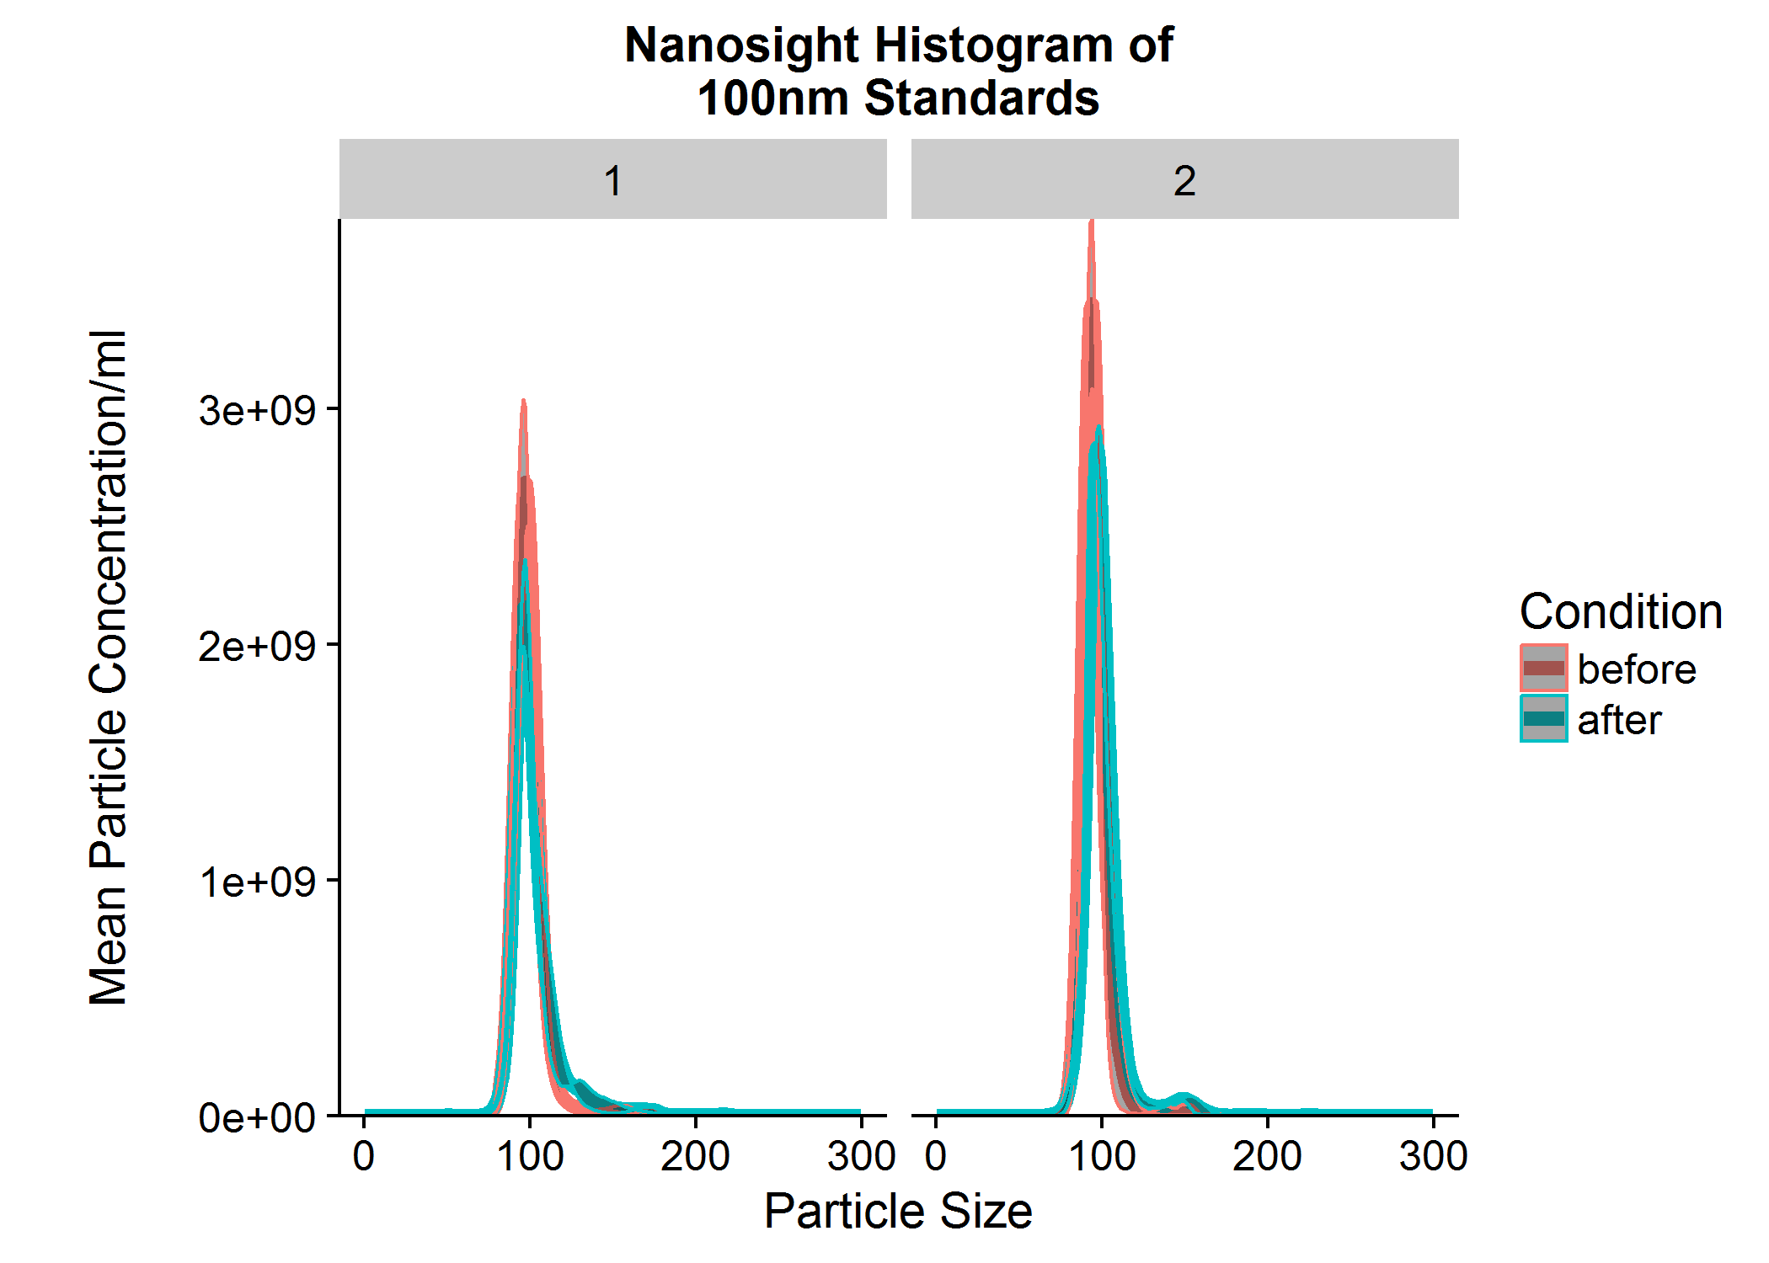
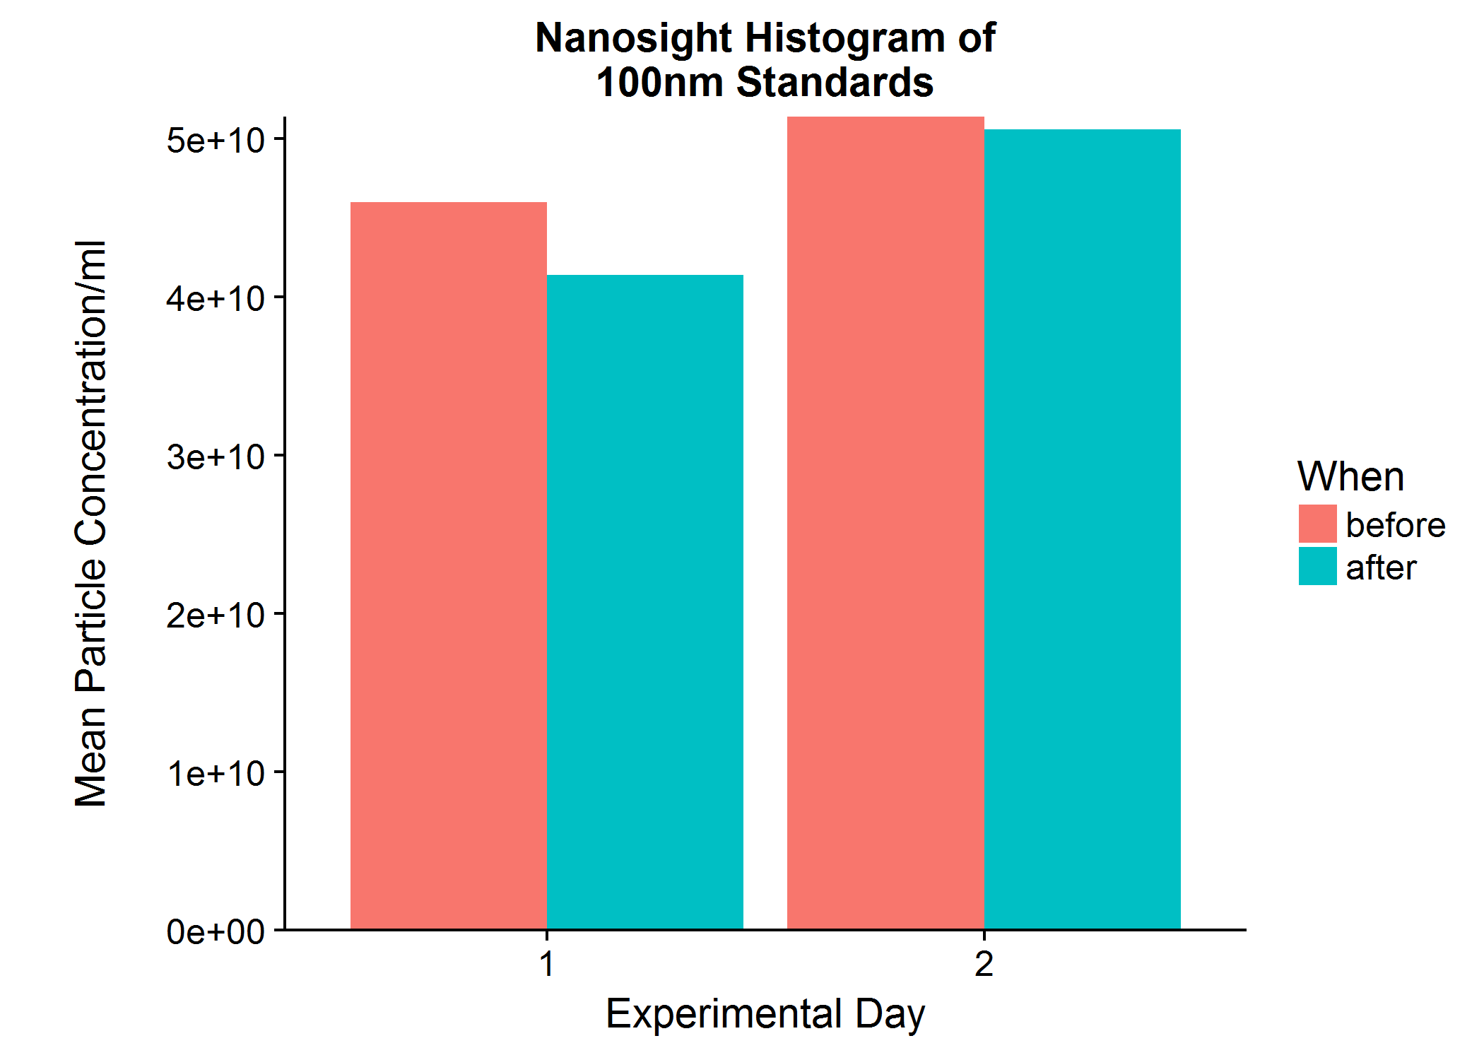
100nm Polystyrene Standards
Intra Assay CV, 100nm standards run before and after samples are run
Nano_day | Intra_Day_N | Intra_Day_mean | Intra_Day_sd | Intra_Day_se | Intra_Day_cv
1 | 2 | 43698557094 | 3240025305.3 | 2291043864.6 | 0.074144903648
2 | 2 | 50999648531 | 583376838.87 | 412509718.75 | 0.011438840378

Inter Assay CV
Inter_Day_N | Inter_Day_mean | Inter_Day_sd | Inter_Day_se | Inter_Day_cv
2 | 47349102812 | 5162651265.5 | 3650545718.7 | 0.10903377168

Injection_replicate_average
Sample_ID | Time | Treatment | Volume | particle_size | Dilution_factor | inj_N | inj_mean | inj_sd | inj_se
1 | 48 | BPS | 145 | 0.5 | 25 | 2 | 0 | 0 | 0
1 | 48 | BPS | 145 | 1.5 | 25 | 2 | 0 | 0 | 0
1 | 48 | BPS | 145 | 2.5 | 25 | 2 | 0 | 0 | 0
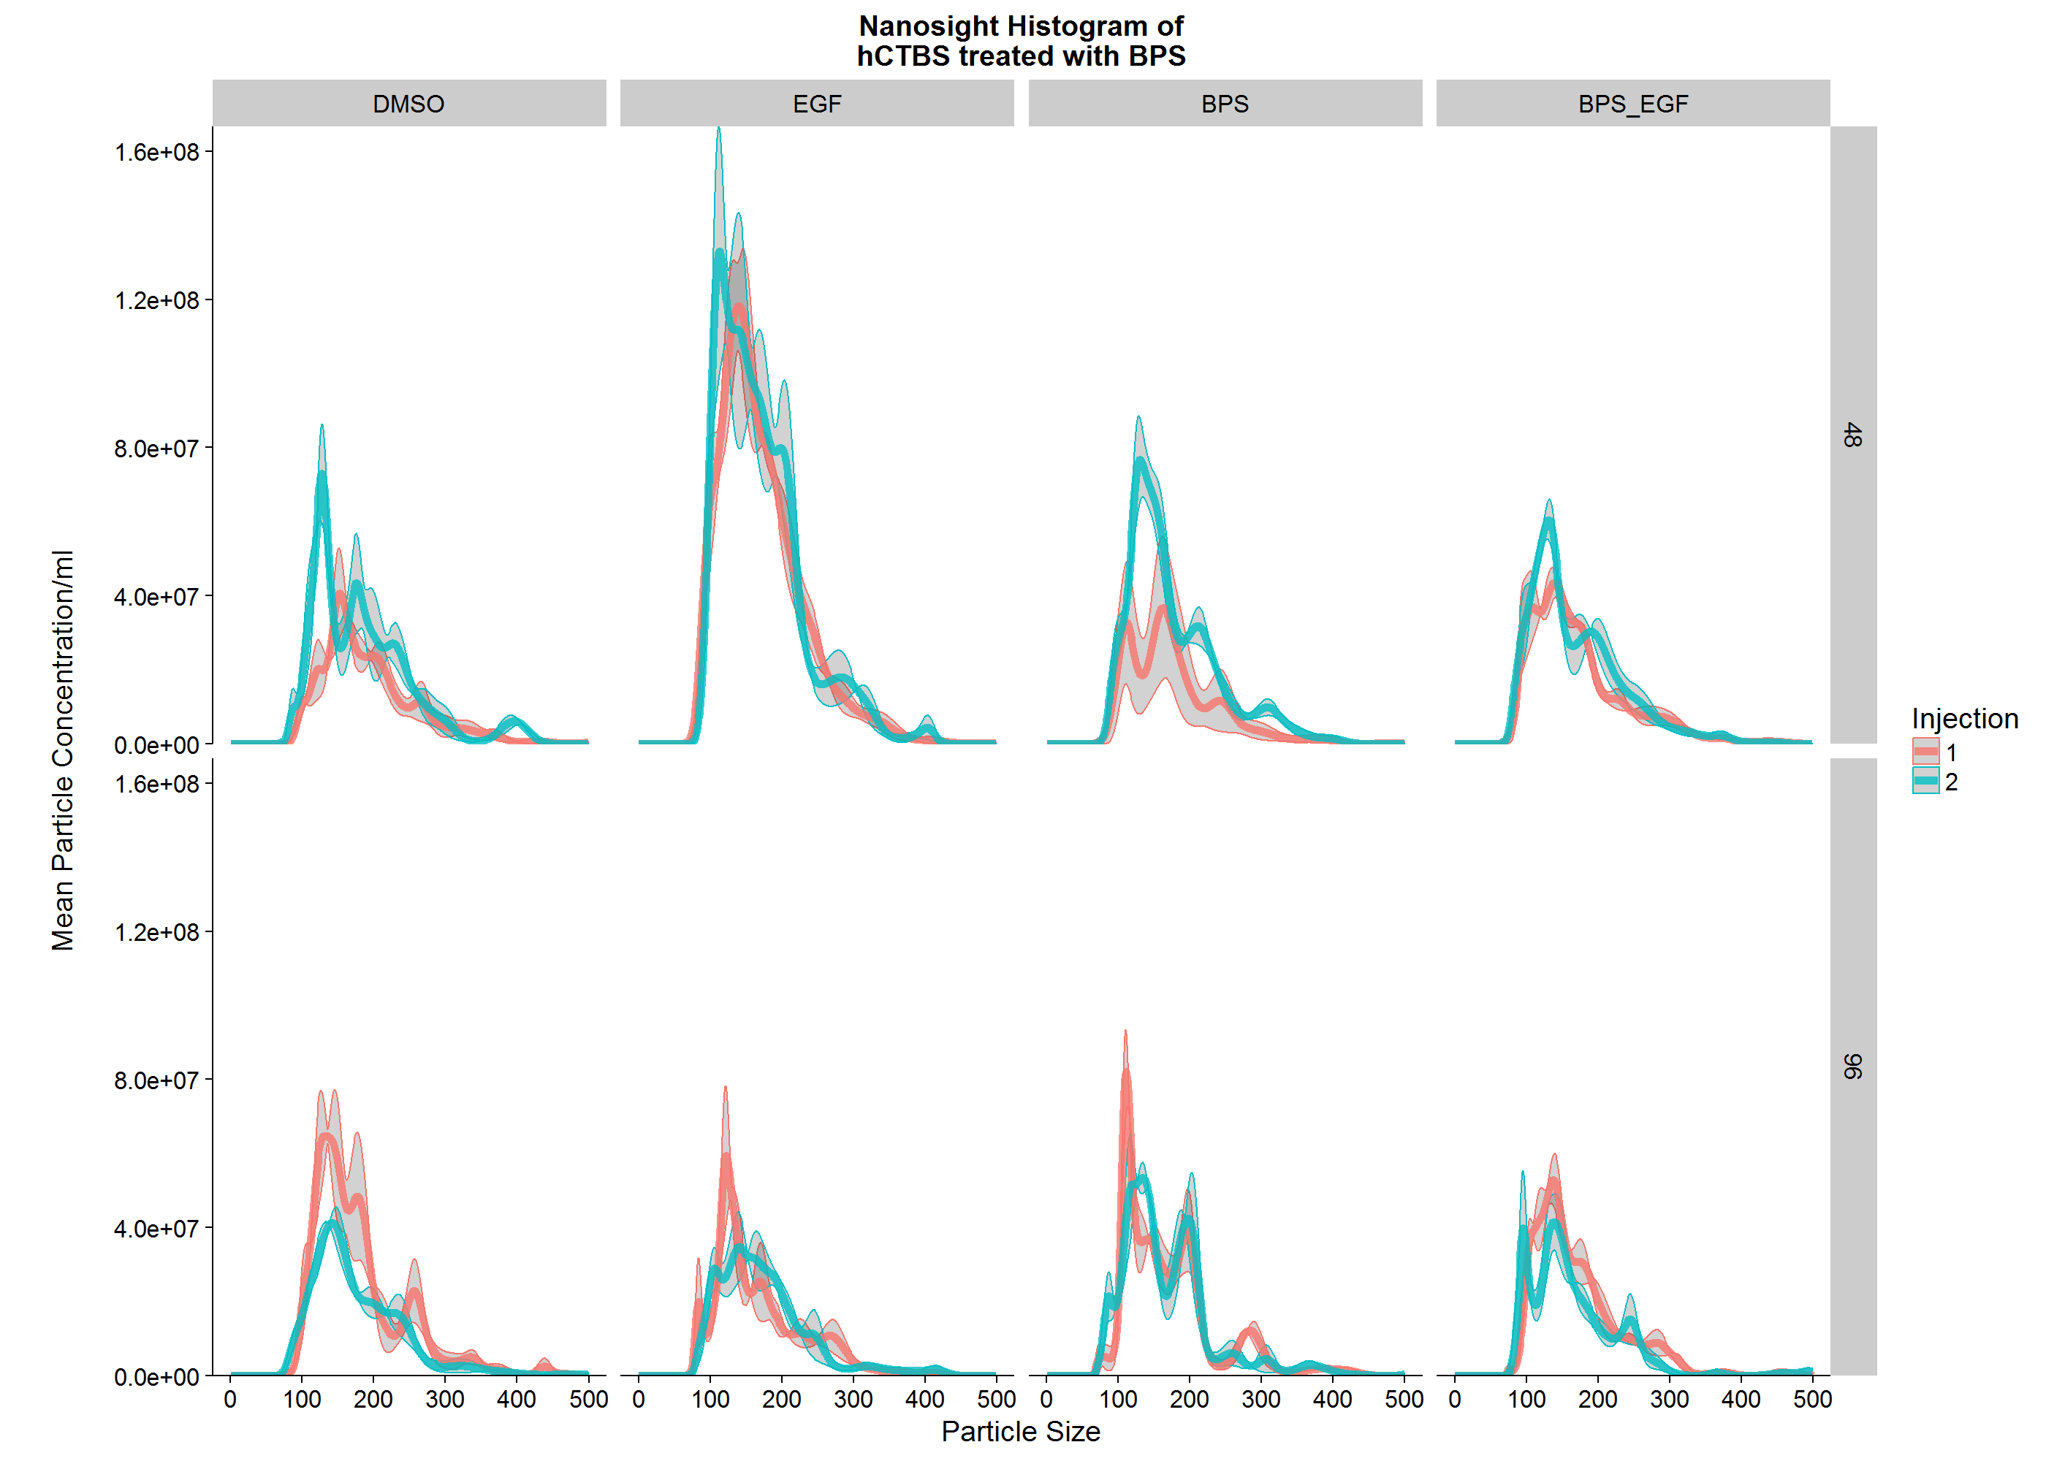
1 | 48 | BPS | 145 | 3.5 | 25 | 2 | 0 | 0 | 0
1 | 48 | BPS | 145 | 4.5 | 25 | 2 | 0 | 0 | 0
1 | 48 | BPS | 145 | 5.5 | 25 | 2 | 0 | 0 | 0
1 | 48 | BPS | 145 | 6.5 | 25 | 2 | 0 | 0 | 0
1 | 48 | BPS | 145 | 7.5 | 25 | 2 | 0 | 0 | 0
1 | 48 | BPS | 145 | 8.5 | 25 | 2 | 0 | 0 | 0
1 | 48 | BPS | 145 | 9.5 | 25 | 2 | 0 | 0 | 0
1 | 48 | BPS | 145 | 10.5 | 25 | 2 | 0 | 0 | 0
1 | 48 | BPS | 145 | 11.5 | 25 | 2 | 0 | 0 | 0
1 | 48 | BPS | 145 | 12.5 | 25 | 2 | 0 | 0 | 0
1 | 48 | BPS | 145 | 13.5 | 25 | 2 | 0 | 0 | 0
1 | 48 | BPS | 145 | 14.5 | 25 | 2 | 0 | 0 | 0
1 | 48 | BPS | 145 | 15.5 | 25 | 2 | 0 | 0 | 0
1 | 48 | BPS | 145 | 16.5 | 25 | 2 | 0 | 0 | 0
1 | 48 | BPS | 145 | 17.5 | 25 | 2 | 0 | 0 | 0
1 | 48 | BPS | 145 | 18.5 | 25 | 2 | 0 | 0 | 0
1 | 48 | BPS | 145 | 19.5 | 25 | 2 | 0 | 0 | 0
1 | 48 | BPS | 145 | 20.5 | 25 | 2 | 0 | 0 | 0
1 | 48 | BPS | 145 | 21.5 | 25 | 2 | 0 | 0 | 0
1 | 48 | BPS | 145 | 22.5 | 25 | 2 | 0 | 0 | 0
1 | 48 | BPS | 145 | 23.5 | 25 | 2 | 0 | 0 | 0
1 | 48 | BPS | 145 | 24.5 | 25 | 2 | 0 | 0 | 0
1 | 48 | BPS | 145 | 25.5 | 25 | 2 | 0 | 0 | 0
1 | 48 | BPS | 145 | 26.5 | 25 | 2 | 0 | 0 | 0
1 | 48 | BPS | 145 | 27.5 | 25 | 2 | 0 | 0 | 0
1 | 48 | BPS | 145 | 28.5 | 25 | 2 | 0 | 0 | 0
1 | 48 | BPS | 145 | 29.5 | 25 | 2 | 0 | 0 | 0
1 | 48 | BPS | 145 | 30.5 | 25 | 2 | 0 | 0 | 0
1 | 48 | BPS | 145 | 31.5 | 25 | 2 | 0 | 0 | 0
1 | 48 | BPS | 145 | 32.5 | 25 | 2 | 0 | 0 | 0
1 | 48 | BPS | 145 | 33.5 | 25 | 2 | 0 | 0 | 0
1 | 48 | BPS | 145 | 34.5 | 25 | 2 | 0 | 0 | 0
1 | 48 | BPS | 145 | 35.5 | 25 | 2 | 0 | 0 | 0
1 | 48 | BPS | 145 | 36.5 | 25 | 2 | 4.1666666667 | 5.8925565099 | 4.1666666667
1 | 48 | BPS | 145 | 37.5 | 25 | 2 | 8.3333333333 | 11.78511302 | 8.3333333333
1 | 48 | BPS | 145 | 38.5 | 25 | 2 | 20.833333333 | 29.462782549 | 20.833333333
1 | 48 | BPS | 145 | 39.5 | 25 | 2 | 37.5 | 53.033008589 | 37.5
1 | 48 | BPS | 145 | 40.5 | 25 | 2 | 62.5 | 88.388347648 | 62.5
1 | 48 | BPS | 145 | 41.5 | 25 | 2 | 100 | 141.42135624 | 100
1 | 48 | BPS | 145 | 42.5 | 25 | 2 | 145.83333333 | 206.23947785 | 145.83333333
1 | 48 | BPS | 145 | 43.5 | 25 | 2 | 200 | 282.84271247 | 200
1 | 48 | BPS | 145 | 44.5 | 25 | 2 | 266.66666667 | 377.12361663 | 266.66666667
1 | 48 | BPS | 145 | 45.5 | 25 | 2 | 350 | 471.40452079 | 333.33333333
1 | 48 | BPS | 145 | 46.5 | 25 | 2 | 437.5 | 559.79286844 | 395.83333333
1 | 48 | BPS | 145 | 47.5 | 25 | 2 | 554.16666667 | 630.50354656 | 445.83333333
1 | 48 | BPS | 145 | 48.5 | 25 | 2 | 708.33333333 | 659.96632911 | 466.66666667
1 | 48 | BPS | 145 | 49.5 | 25 | 2 | 929.16666667 | 606.93332052 | 429.16666667
1 | 48 | BPS | 145 | 50.5 | 25 | 2 | 1258.3333333 | 412.47895569 | 291.66666667
1 | 48 | BPS | 145 | 51.5 | 25 | 2 | 1762.5 | 17.67766953 | 12.5
1 | 48 | BPS | 145 | 52.5 | 25 | 2 | 2525 | 683.53655515 | 483.33333333
1 | 48 | BPS | 145 | 53.5 | 25 | 2 | 3629.1666667 | 1797.2297355 | 1270.8333333
1 | 48 | BPS | 145 | 54.5 | 25 | 2 | 5183.3333333 | 3429.4678888 | 2425
1 | 48 | BPS | 145 | 55.5 | 25 | 2 | 7304.1666667 | 5686.317032 | 4020.8333333
1 | 48 | BPS | 145 | 56.5 | 25 | 2 | 10116.666667 | 8662.0580695 | 6125
1 | 48 | BPS | 145 | 57.5 | 25 | 2 | 13762.5 | 12415.616566 | 8779.1666667
1 | 48 | BPS | 145 | 58.5 | 25 | 2 | 18404.166667 | 16988.240418 | 12012.5
1 | 48 | BPS | 145 | 59.5 | 25 | 2 | 24245.833333 | 22385.822181 | 15829.166667
1 | 48 | BPS | 145 | 60.5 | 25 | 2 | 31525 | 28602.469299 | 20225
1 | 48 | BPS | 145 | 61.5 | 25 | 2 | 40566.666667 | 35591.04132 | 25166.666667
1 | 48 | BPS | 145 | 62.5 | 25 | 2 | 51758.333333 | 43286.720122 | 30608.333333
1 | 48 | BPS | 145 | 63.5 | 25 | 2 | 65595.833333 | 51565.762018 | 36462.5
1 | 48 | BPS | 145 | 64.5 | 25 | 2 | 82666.666667 | 60339.778661 | 42666.666667
1 | 48 | BPS | 145 | 65.5 | 25 | 2 | 103716.66667 | 69437.885913 | 49100
1 | 48 | BPS | 145 | 66.5 | 25 | 2 | 129650 | 78653.844294 | 55616.666667
1 | 48 | BPS | 145 | 67.5 | 25 | 2 | 161575 | 87716.596206 | 62025
1 | 48 | BPS | 145 | 68.5 | 25 | 2 | 200887.5 | 96195.985024 | 68020.833333
1 | 48 | BPS | 145 | 69.5 | 25 | 2 | 249412.5 | 103408.47419 | 73120.833333
1 | 48 | BPS | 145 | 70.5 | 25 | 2 | 309491.66667 | 108281.61843 | 76566.666667
1 | 48 | BPS | 145 | 71.5 | 25 | 2 | 384258.33333 | 109165.5019 | 77191.666667
1 | 48 | BPS | 145 | 72.5 | 25 | 2 | 477787.5 | 103620.60623 | 73270.833333
1 | 48 | BPS | 145 | 73.5 | 25 | 2 | 595437.5 | 88123.182605 | 62312.5
1 | 48 | BPS | 145 | 74.5 | 25 | 2 | 744004.16667 | 57941.508162 | 40970.833333
1 | 48 | BPS | 145 | 75.5 | 25 | 2 | 931954.16667 | 6959.1092382 | 4920.8333333
1 | 48 | BPS | 145 | 76.5 | 25 | 2 | 1169420.8333 | 72283.990707 | 51112.5
1 | 48 | BPS | 145 | 77.5 | 25 | 2 | 1467979.1667 | 188190.57726 | 133070.83333
1 | 48 | BPS | 145 | 78.5 | 25 | 2 | 1840254.1667 | 349575.91495 | 247187.5
1 | 48 | BPS | 145 | 79.5 | 25 | 2 | 2299066.6667 | 564671.90523 | 399283.33333
1 | 48 | BPS | 145 | 80.5 | 25 | 2 | 2856479.1667 | 840036.96349 | 593995.83333
1 | 48 | BPS | 145 | 81.5 | 25 | 2 | 3522495.8333 | 1179224.3013 | 833837.5
1 | 48 | BPS | 145 | 82.5 | 25 | 2 | 4303908.3333 | 1581715.3737 | 1118441.6667
1 | 48 | BPS | 145 | 83.5 | 25 | 2 | 5203125 | 2042100.8138 | 1443983.3333
1 | 48 | BPS | 145 | 84.5 | 25 | 2 | 6217495.8333 | 2549915.4413 | 1803062.5
1 | 48 | BPS | 145 | 85.5 | 25 | 2 | 7339058.3333 | 3089985.9231 | 2184950
1 | 48 | BPS | 145 | 86.5 | 25 | 2 | 8554850 | 3643473.7561 | 2576325
1 | 48 | BPS | 145 | 87.5 | 25 | 2 | 9847791.6667 | 4189336.6209 | 2962308.3333
1 | 48 | BPS | 145 | 88.5 | 25 | 2 | 11197912.5 | 4705907.5874 | 3327579.1667
1 | 48 | BPS | 145 | 89.5 | 25 | 2 | 12583900 | 5172509.6746 | 3657516.6667
1 | 48 | BPS | 145 | 90.5 | 25 | 2 | 13984658.333 | 5570740.4287 | 3939108.3333
1 | 48 | BPS | 145 | 91.5 | 25 | 2 | 15380670.833 | 5885279.2026 | 4161520.8333
1 | 48 | BPS | 145 | 92.5 | 25 | 2 | 16755166.667 | 6104370.3462 | 4316441.6667
1 | 48 | BPS | 145 | 93.5 | 25 | 2 | 18094870.833 | 6219941.057 | 4398162.5
1 | 48 | BPS | 145 | 94.5 | 25 | 2 | 19390345.833 | 6227554.24 | 4403545.8333
1 | 48 | BPS | 145 | 95.5 | 25 | 2 | 20636037.5 | 6126414.4001 | 4332029.1667
1 | 48 | BPS | 145 | 96.5 | 25 | 2 | 21829995.833 | 5919397.1048 | 4185645.8333
1 | 48 | BPS | 145 | 97.5 | 25 | 2 | 22973362.5 | 5613337.7197 | 3969229.1667
1 | 48 | BPS | 145 | 98.5 | 25 | 2 | 24069729.167 | 5219361.3914 | 3690645.8333
1 | 48 | BPS | 145 | 99.5 | 25 | 2 | 25124320.833 | 4753260.1715 | 3361062.5
1 | 48 | BPS | 145 | 100.5 | 25 | 2 | 26143120.833 | 4235764.0737 | 2995137.5
1 | 48 | BPS | 145 | 101.5 | 25 | 2 | 27132079.167 | 3692611.7848 | 2611070.8333
1 | 48 | BPS | 145 | 102.5 | 25 | 2 | 28096379.167 | 3154314.9625 | 2230437.5
1 | 48 | BPS | 145 | 103.5 | 25 | 2 | 29039887.5 | 2655592.5498 | 1877787.5
1 | 48 | BPS | 145 | 104.5 | 25 | 2 | 29964950 | 2234422.0732 | 1579975
1 | 48 | BPS | 145 | 105.5 | 25 | 2 | 30872512.5 | 1930760.9586 | 1365254.1667
1 | 48 | BPS | 145 | 106.5 | 25 | 2 | 31762516.667 | 1784937.8626 | 1262141.6667
1 | 48 | BPS | 145 | 107.5 | 25 | 2 | 32634608.333 | 1835767.0551 | 1298083.3333
1 | 48 | BPS | 145 | 108.5 | 25 | 2 | 33488975 | 2118586.1973 | 1498066.6667
1 | 48 | BPS | 145 | 109.5 | 25 | 2 | 34327116.667 | 2663317.6913 | 1883250
1 | 48 | BPS | 145 | 110.5 | 25 | 2 | 35152400 | 3492553.5987 | 2469608.3333
1 | 48 | BPS | 145 | 111.5 | 25 | 2 | 35970220.833 | 4620076.6092 | 3266887.5
1 | 48 | BPS | 145 | 112.5 | 25 | 2 | 36787695.833 | 6049634.3888 | 4277737.5
1 | 48 | BPS | 145 | 113.5 | 25 | 2 | 37612845.833 | 7774267.8281 | 5497237.5
1 | 48 | BPS | 145 | 114.5 | 25 | 2 | 38453329.167 | 9775922.134 | 6912620.8333
1 | 48 | BPS | 145 | 115.5 | 25 | 2 | 39314908.333 | 12025647.177 | 8503416.6667
1 | 48 | BPS | 145 | 116.5 | 25 | 2 | 40199895.833 | 14484121.926 | 10241820.833
1 | 48 | BPS | 145 | 117.5 | 25 | 2 | 41105820.833 | 17102691.543 | 12093429.167
1 | 48 | BPS | 145 | 118.5 | 25 | 2 | 42024600 | 19824858.196 | 14018291.667
1 | 48 | BPS | 145 | 119.5 | 25 | 2 | 42942454.167 | 22588378.811 | 15972395.833
1 | 48 | BPS | 145 | 120.5 | 25 | 2 | 43840520.833 | 25327875.473 | 17909512.5
1 | 48 | BPS | 145 | 121.5 | 25 | 2 | 44696420.833 | 27977946.697 | 19783395.833
1 | 48 | BPS | 145 | 122.5 | 25 | 2 | 45486312.5 | 30476673.5 | 21550262.5
1 | 48 | BPS | 145 | 123.5 | 25 | 2 | 46187341.667 | 32768978.156 | 23171166.667
1 | 48 | BPS | 145 | 124.5 | 25 | 2 | 46780091.667 | 34809723.682 | 24614191.667
1 | 48 | BPS | 145 | 125.5 | 25 | 2 | 47250637.5 | 36566053.183 | 25856104.167
1 | 48 | BPS | 145 | 126.5 | 25 | 2 | 47591945.833 | 38018580.147 | 26883195.833
1 | 48 | BPS | 145 | 127.5 | 25 | 2 | 47804462.5 | 39161476.838 | 27691345.833
1 | 48 | BPS | 145 | 128.5 | 25 | 2 | 47895812.5 | 40001366.487 | 28285237.5
1 | 48 | BPS | 145 | 129.5 | 25 | 2 | 47879825 | 40555260.907 | 28676900
1 | 48 | BPS | 145 | 130.5 | 25 | 2 | 47774954.167 | 40847844.015 | 28883787.5
1 | 48 | BPS | 145 | 131.5 | 25 | 2 | 47602575 | 40908578.595 | 28926733.333
1 | 48 | BPS | 145 | 132.5 | 25 | 2 | 47385158.333 | 40768960.361 | 28828008.333
1 | 48 | BPS | 145 | 133.5 | 25 | 2 | 47144704.167 | 40460054.871 | 28609579.167
1 | 48 | BPS | 145 | 134.5 | 25 | 2 | 46901495.833 | 40010747.437 | 28291870.833
1 | 48 | BPS | 145 | 135.5 | 25 | 2 | 46673225 | 39446505.689 | 27892891.667
1 | 48 | BPS | 145 | 136.5 | 25 | 2 | 46474416.667 | 38788790.316 | 27427816.667
1 | 48 | BPS | 145 | 137.5 | 25 | 2 | 46316250 | 38054966.684 | 26908925
1 | 48 | BPS | 145 | 138.5 | 25 | 2 | 46206525 | 37258528.746 | 26345758.333
1 | 48 | BPS | 145 | 139.5 | 25 | 2 | 46149816.667 | 36409623.485 | 25745491.667
1 | 48 | BPS | 145 | 140.5 | 25 | 2 | 46147725 | 35515710.877 | 25113400
1 | 48 | BPS | 145 | 141.5 | 25 | 2 | 46199150 | 34582200.29 | 24453308.333
1 | 48 | BPS | 145 | 142.5 | 25 | 2 | 46300600 | 33613063.306 | 23768025
1 | 48 | BPS | 145 | 143.5 | 25 | 2 | 46446450 | 32611422.98 | 23059758.333
1 | 48 | BPS | 145 | 144.5 | 25 | 2 | 46629258.333 | 31579919.178 | 22330375
1 | 48 | BPS | 145 | 145.5 | 25 | 2 | 46840025 | 30521097.484 | 21581675
1 | 48 | BPS | 145 | 146.5 | 25 | 2 | 47068483.333 | 29437550.622 | 20815491.667
1 | 48 | BPS | 145 | 147.5 | 25 | 2 | 47303395.833 | 28332030.418 | 20033770.833
1 | 48 | BPS | 145 | 148.5 | 25 | 2 | 47532866.667 | 27207477.256 | 19238591.667
1 | 48 | BPS | 145 | 149.5 | 25 | 2 | 47744662.5 | 26067014.191 | 18432162.5
1 | 48 | BPS | 145 | 150.5 | 25 | 2 | 47926533.333 | 24913764.279 | 17616691.667
1 | 48 | BPS | 145 | 151.5 | 25 | 2 | 48066625 | 23750938.963 | 16794450
1 | 48 | BPS | 145 | 152.5 | 25 | 2 | 48153712.5 | 22581649.512 | 15967637.5
1 | 48 | BPS | 145 | 153.5 | 25 | 2 | 48177629.167 | 21408948.27 | 15138412.5
1 | 48 | BPS | 145 | 154.5 | 25 | 2 | 48129529.167 | 20235822.765 | 14308887.5
1 | 48 | BPS | 145 | 155.5 | 25 | 2 | 48002133.333 | 19065189.811 | 13481125
1 | 48 | BPS | 145 | 156.5 | 25 | 2 | 47789958.333 | 17900054.612 | 12657250
1 | 48 | BPS | 145 | 157.5 | 25 | 2 | 47489491.667 | 16743522.546 | 11839458.333
1 | 48 | BPS | 145 | 158.5 | 25 | 2 | 47099245.833 | 15598981.832 | 11030145.833
1 | 48 | BPS | 145 | 159.5 | 25 | 2 | 46619775 | 14470115.319 | 10231916.667
1 | 48 | BPS | 145 | 160.5 | 25 | 2 | 46053633.333 | 13361018.333 | 9447666.6667
1 | 48 | BPS | 145 | 161.5 | 25 | 2 | 45405237.5 | 12276228.142 | 8680604.1667
1 | 48 | BPS | 145 | 162.5 | 25 | 2 | 44680679.167 | 11220623.784 | 7934179.1667
1 | 48 | BPS | 145 | 163.5 | 25 | 2 | 43887479.167 | 10199502.666 | 7212137.5
1 | 48 | BPS | 145 | 164.5 | 25 | 2 | 43034300 | 9218280.0487 | 6518308.3333
1 | 48 | BPS | 145 | 165.5 | 25 | 2 | 42130650 | 8282518.5047 | 5856625
1 | 48 | BPS | 145 | 166.5 | 25 | 2 | 41186545.833 | 7397627.4011 | 5230912.5
1 | 48 | BPS | 145 | 167.5 | 25 | 2 | 40212237.5 | 6568756.8322 | 4644812.5
1 | 48 | BPS | 145 | 168.5 | 25 | 2 | 39217862.5 | 5800556.0251 | 4101612.5
1 | 48 | BPS | 145 | 169.5 | 25 | 2 | 38213237.5 | 5097126.1992 | 3604212.5
1 | 48 | BPS | 145 | 170.5 | 25 | 2 | 37207625 | 4461761.2935 | 3154941.6667
1 | 48 | BPS | 145 | 171.5 | 25 | 2 | 36209537.5 | 3897036.3553 | 2755620.8333
1 | 48 | BPS | 145 | 172.5 | 25 | 2 | 35226650 | 3404613.0854 | 2407425
1 | 48 | BPS | 145 | 173.5 | 25 | 2 | 34265700 | 2985345.9046 | 2110958.3333
1 | 48 | BPS | 145 | 174.5 | 25 | 2 | 33332458.333 | 2639323.2012 | 1866283.3333
1 | 48 | BPS | 145 | 175.5 | 25 | 2 | 32431741.667 | 2365837.8685 | 1672900
1 | 48 | BPS | 145 | 176.5 | 25 | 2 | 31567412.5 | 2163599.4365 | 1529895.8333
1 | 48 | BPS | 145 | 177.5 | 25 | 2 | 30742458.333 | 2030751.75 | 1435958.3333
1 | 48 | BPS | 145 | 178.5 | 25 | 2 | 29959075 | 1965026.1747 | 1389483.3333
1 | 48 | BPS | 145 | 179.5 | 25 | 2 | 29218704.167 | 1963782.8453 | 1388604.1667
1 | 48 | BPS | 145 | 180.5 | 25 | 2 | 28522162.5 | 2024157.9793 | 1431295.8333
1 | 48 | BPS | 145 | 181.5 | 25 | 2 | 27869691.667 | 2143122.8026 | 1515416.6667
1 | 48 | BPS | 145 | 182.5 | 25 | 2 | 27261066.667 | 2317530.6902 | 1638741.6667
1 | 48 | BPS | 145 | 183.5 | 25 | 2 | 26695662.5 | 2544152.521 | 1798987.5
1 | 48 | BPS | 145 | 184.5 | 25 | 2 | 26172529.167 | 2819759.1741 | 1993870.8333
1 | 48 | BPS | 145 | 185.5 | 25 | 2 | 25690437.5 | 3141080.2806 | 2221079.1667
1 | 48 | BPS | 145 | 186.5 | 25 | 2 | 25247950 | 3504798.3312 | 2478266.6667
1 | 48 | BPS | 145 | 187.5 | 25 | 2 | 24843458.333 | 3907625.2793 | 2763108.3333
1 | 48 | BPS | 145 | 188.5 | 25 | 2 | 24475216.667 | 4346161.1199 | 3073200
1 | 48 | BPS | 145 | 189.5 | 25 | 2 | 24141358.333 | 4816964.5999 | 3406108.3333
1 | 48 | BPS | 145 | 190.5 | 25 | 2 | 23839958.333 | 5316523.7557 | 3759350
1 | 48 | BPS | 145 | 191.5 | 25 | 2 | 23568991.667 | 5841185.2022 | 4130341.6667
1 | 48 | BPS | 145 | 192.5 | 25 | 2 | 23326391.667 | 6387177.7033 | 4516416.6667
1 | 48 | BPS | 145 | 193.5 | 25 | 2 | 23110029.167 | 6950570.9238 | 4914795.8333
1 | 48 | BPS | 145 | 194.5 | 25 | 2 | 22917716.667 | 7527293.1071 | 5322600
1 | 48 | BPS | 145 | 195.5 | 25 | 2 | 22747233.333 | 8113119.2902 | 5736841.6667
1 | 48 | BPS | 145 | 196.5 | 25 | 2 | 22596295.833 | 8703653.6259 | 6154412.5
1 | 48 | BPS | 145 | 197.5 | 25 | 2 | 22462600 | 9294388.3086 | 6572125
1 | 48 | BPS | 145 | 198.5 | 25 | 2 | 22343787.5 | 9880691.7888 | 6986704.1667
1 | 48 | BPS | 145 | 199.5 | 25 | 2 | 22237487.5 | 10457855.914 | 7394820.8333
1 | 48 | BPS | 145 | 200.5 | 25 | 2 | 22141300 | 11021143.068 | 7793125
1 | 48 | BPS | 145 | 201.5 | 25 | 2 | 22052854.167 | 11565821.529 | 8178270.8333
1 | 48 | BPS | 145 | 202.5 | 25 | 2 | 21969762.5 | 12087206.714 | 8546945.8333
1 | 48 | BPS | 145 | 203.5 | 25 | 2 | 21889729.167 | 12580755.463 | 8895937.5
1 | 48 | BPS | 145 | 204.5 | 25 | 2 | 21810504.167 | 13042107.282 | 9222162.5
1 | 48 | BPS | 145 | 205.5 | 25 | 2 | 21729962.5 | 13467149.168 | 9522712.5
1 | 48 | BPS | 145 | 206.5 | 25 | 2 | 21646104.167 | 13852039.174 | 9794870.8333
1 | 48 | BPS | 145 | 207.5 | 25 | 2 | 21557108.333 | 14193353.725 | 10036216.667
1 | 48 | BPS | 145 | 208.5 | 25 | 2 | 21461362.5 | 14488093.509 | 10244629.167
1 | 48 | BPS | 145 | 209.5 | 25 | 2 | 21357483.333 | 14733677.587 | 10418283.333
1 | 48 | BPS | 145 | 210.5 | 25 | 2 | 21244333.333 | 14928108.381 | 10555766.667
1 | 48 | BPS | 145 | 211.5 | 25 | 2 | 21121045.833 | 15069877.398 | 10656012.5
1 | 48 | BPS | 145 | 212.5 | 25 | 2 | 20987058.333 | 15158083.077 | 10718383.333
1 | 48 | BPS | 145 | 213.5 | 25 | 2 | 20842070.833 | 15192371.863 | 10742629.167
1 | 48 | BPS | 145 | 214.5 | 25 | 2 | 20686070.833 | 15172973.567 | 10728912.5
1 | 48 | BPS | 145 | 215.5 | 25 | 2 | 20519308.333 | 15100642.436 | 10677766.667
1 | 48 | BPS | 145 | 216.5 | 25 | 2 | 20342279.167 | 14976704.295 | 10590129.167
1 | 48 | BPS | 145 | 217.5 | 25 | 2 | 20155695.833 | 14802956.374 | 10467270.833
1 | 48 | BPS | 145 | 218.5 | 25 | 2 | 19960420.833 | 14581643.736 | 10310779.167
1 | 48 | BPS | 145 | 219.5 | 25 | 2 | 19757475 | 14315388.57 | 10122508.333
1 | 48 | BPS | 145 | 220.5 | 25 | 2 | 19547954.167 | 14007213.757 | 9904595.8333
1 | 48 | BPS | 145 | 221.5 | 25 | 2 | 19332991.667 | 13660348.418 | 9659325
1 | 48 | BPS | 145 | 222.5 | 25 | 2 | 19113708.333 | 13278333.98 | 9389200
1 | 48 | BPS | 145 | 223.5 | 25 | 2 | 18891187.5 | 12864812.042 | 9096795.8333
1 | 48 | BPS | 145 | 224.5 | 25 | 2 | 18666412.5 | 12423624.551 | 8784829.1667
1 | 48 | BPS | 145 | 225.5 | 25 | 2 | 18440254.167 | 11958631.131 | 8456029.1667
1 | 48 | BPS | 145 | 226.5 | 25 | 2 | 18213404.167 | 11473744.441 | 8113162.5
1 | 48 | BPS | 145 | 227.5 | 25 | 2 | 17986408.333 | 10972883.03 | 7759000
1 | 48 | BPS | 145 | 228.5 | 25 | 2 | 17759608.333 | 10459924.201 | 7396283.3333
1 | 48 | BPS | 145 | 229.5 | 25 | 2 | 17533162.5 | 9938686.33 | 7027712.5
1 | 48 | BPS | 145 | 230.5 | 25 | 2 | 17307058.333 | 9412875.8349 | 6655908.3333
1 | 48 | BPS | 145 | 231.5 | 25 | 2 | 17081075 | 8886116.6383 | 6283433.3333
1 | 48 | BPS | 145 | 232.5 | 25 | 2 | 16854862.5 | 8361885.3484 | 5912745.8333
1 | 48 | BPS | 145 | 233.5 | 25 | 2 | 16627925 | 7843499.4745 | 5546191.6667
1 | 48 | BPS | 145 | 234.5 | 25 | 2 | 16399658.333 | 7334111.5345 | 5186000
1 | 48 | BPS | 145 | 235.5 | 25 | 2 | 16169387.5 | 6836679.5916 | 4834262.5
1 | 48 | BPS | 145 | 236.5 | 25 | 2 | 15936387.5 | 6353937.7921 | 4492912.5
1 | 48 | BPS | 145 | 237.5 | 25 | 2 | 15699920.833 | 5888390.4724 | 4163720.8333
1 | 48 | BPS | 145 | 238.5 | 25 | 2 | 15459283.333 | 5442294.4819 | 3848283.3333
1 | 48 | BPS | 145 | 239.5 | 25 | 2 | 15213804.167 | 5017612.0416 | 3547987.5
1 | 48 | BPS | 145 | 240.5 | 25 | 2 | 14962912.5 | 4616010.7453 | 3264012.5
1 | 48 | BPS | 145 | 241.5 | 25 | 2 | 14706133.333 | 4238881.2361 | 2997341.6667
1 | 48 | BPS | 145 | 242.5 | 25 | 2 | 14443116.667 | 3887248.8189 | 2748700
1 | 48 | BPS | 145 | 243.5 | 25 | 2 | 14173679.167 | 3561855.9559 | 2518612.5
1 | 48 | BPS | 145 | 244.5 | 25 | 2 | 13897766.667 | 3263085.6631 | 2307350
1 | 48 | BPS | 145 | 245.5 | 25 | 2 | 13615508.333 | 2991026.3291 | 2114975
1 | 48 | BPS | 145 | 246.5 | 25 | 2 | 13327175 | 2745448.144 | 1941325
1 | 48 | BPS | 145 | 247.5 | 25 | 2 | 13033229.167 | 2525826.6703 | 1786029.1667
1 | 48 | BPS | 145 | 248.5 | 25 | 2 | 12734258.333 | 2331378.198 | 1648533.3333
1 | 48 | BPS | 145 | 249.5 | 25 | 2 | 12431012.5 | 2161065.6372 | 1528104.1667
1 | 48 | BPS | 145 | 250.5 | 25 | 2 | 12124354.167 | 2013692.7989 | 1423895.8333
1 | 48 | BPS | 145 | 251.5 | 25 | 2 | 11815275 | 1887845.4695 | 1334908.3333
1 | 48 | BPS | 145 | 252.5 | 25 | 2 | 11504841.667 | 1782003.3695 | 1260066.6667
1 | 48 | BPS | 145 | 253.5 | 25 | 2 | 11194175 | 1694569.616 | 1198241.6667
1 | 48 | BPS | 145 | 254.5 | 25 | 2 | 10884470.833 | 1623888.4007 | 1148262.5
1 | 48 | BPS | 145 | 255.5 | 25 | 2 | 10576937.5 | 1568286.2374 | 1108945.8333
1 | 48 | BPS | 145 | 256.5 | 25 | 2 | 10272775 | 1526113.2105 | 1079125
1 | 48 | BPS | 145 | 257.5 | 25 | 2 | 9973175 | 1495790.1147 | 1057683.3333
1 | 48 | BPS | 145 | 258.5 | 25 | 2 | 9679287.5 | 1475796.6705 | 1043545.8333
1 | 48 | BPS | 145 | 259.5 | 25 | 2 | 9392208.3333 | 1464724.5568 | 1035716.6667
1 | 48 | BPS | 145 | 260.5 | 25 | 2 | 9112987.5 | 1461289.1963 | 1033287.5
1 | 48 | BPS | 145 | 261.5 | 25 | 2 | 8842554.1667 | 1464341.5406 | 1035445.8333
1 | 48 | BPS | 145 | 262.5 | 25 | 2 | 8581779.1667 | 1472850.3922 | 1041462.5
1 | 48 | BPS | 145 | 263.5 | 25 | 2 | 8331437.5 | 1485967.223 | 1050737.5
1 | 48 | BPS | 145 | 264.5 | 25 | 2 | 8092200 | 1502955.4634 | 1062750
1 | 48 | BPS | 145 | 265.5 | 25 | 2 | 7864637.5 | 1523243.5355 | 1077095.8333
1 | 48 | BPS | 145 | 266.5 | 25 | 2 | 7649212.5 | 1546377.7123 | 1093454.1667
1 | 48 | BPS | 145 | 267.5 | 25 | 2 | 7446295.8333 | 1572045.6885 | 1111604.1667
1 | 48 | BPS | 145 | 268.5 | 25 | 2 | 7256166.6667 | 1600029.4394 | 1131391.6667
1 | 48 | BPS | 145 | 269.5 | 25 | 2 | 7079016.6667 | 1630246.4691 | 1152758.3333
1 | 48 | BPS | 145 | 270.5 | 25 | 2 | 6914941.6667 | 1662679.1002 | 1175691.6667
1 | 48 | BPS | 145 | 271.5 | 25 | 2 | 6763954.1667 | 1697403.9357 | 1200245.8333
1 | 48 | BPS | 145 | 272.5 | 25 | 2 | 6626029.1667 | 1734574.1821 | 1226529.1667
1 | 48 | BPS | 145 | 273.5 | 25 | 2 | 6501016.6667 | 1774366.6163 | 1254666.6667
1 | 48 | BPS | 145 | 274.5 | 25 | 2 | 6388775 | 1817028.7254 | 1284833.3333
1 | 48 | BPS | 145 | 275.5 | 25 | 2 | 6289050 | 1862837.4597 | 1317225
1 | 48 | BPS | 145 | 276.5 | 25 | 2 | 6201570.8333 | 1912081.5545 | 1352045.8333
1 | 48 | BPS | 145 | 277.5 | 25 | 2 | 6126020.8333 | 1965055.6375 | 1389504.1667
1 | 48 | BPS | 145 | 278.5 | 25 | 2 | 6062029.1667 | 2022072.0143 | 1429820.8333
1 | 48 | BPS | 145 | 279.5 | 25 | 2 | 6009208.3333 | 2083384.0647 | 1473175
1 | 48 | BPS | 145 | 280.5 | 25 | 2 | 5967108.3333 | 2149298.2019 | 1519783.3333
1 | 48 | BPS | 145 | 281.5 | 25 | 2 | 5935287.5 | 2220026.5577 | 1569795.8333
1 | 48 | BPS | 145 | 282.5 | 25 | 2 | 5913216.6667 | 2295775.3716 | 1623358.3333
1 | 48 | BPS | 145 | 283.5 | 25 | 2 | 5900387.5 | 2376697.8501 | 1680579.1667
1 | 48 | BPS | 145 | 284.5 | 25 | 2 | 5896245.8333 | 2462882.3817 | 1741520.8333
1 | 48 | BPS | 145 | 285.5 | 25 | 2 | 5900170.8333 | 2554346.6438 | 1806195.8333
1 | 48 | BPS | 145 | 286.5 | 25 | 2 | 5911545.8333 | 2651055.2812 | 1874579.1667
1 | 48 | BPS | 145 | 287.5 | 25 | 2 | 5929704.1667 | 2752890.4428 | 1946587.5
1 | 48 | BPS | 145 | 288.5 | 25 | 2 | 5953945.8333 | 2859628.2115 | 2022062.5
1 | 48 | BPS | 145 | 289.5 | 25 | 2 | 5983529.1667 | 2970962.1742 | 2100787.5
1 | 48 | BPS | 145 | 290.5 | 25 | 2 | 6017679.1667 | 3086503.4222 | 2182487.5
1 | 48 | BPS | 145 | 291.5 | 25 | 2 | 6055575 | 3205739.3032 | 2266800
1 | 48 | BPS | 145 | 292.5 | 25 | 2 | 6096379.1667 | 3328074.6689 | 2353304.1667
1 | 48 | BPS | 145 | 293.5 | 25 | 2 | 6139204.1667 | 3452796.52 | 2441495.8333
1 | 48 | BPS | 145 | 294.5 | 25 | 2 | 6183133.3333 | 3579115.2539 | 2530816.6667
1 | 48 | BPS | 145 | 295.5 | 25 | 2 | 6227237.5 | 3706141.0946 | 2620637.5
1 | 48 | BPS | 145 | 296.5 | 25 | 2 | 6270554.1667 | 3832901.7702 | 2710270.8333
1 | 48 | BPS | 145 | 297.5 | 25 | 2 | 6312141.6667 | 3958371.976 | 2798991.6667
1 | 48 | BPS | 145 | 298.5 | 25 | 2 | 6351033.3333 | 4081432.1261 | 2886008.3333
1 | 48 | BPS | 145 | 299.5 | 25 | 2 | 6386283.3333 | 4200968.5275 | 2970533.3333
1 | 48 | BPS | 145 | 300.5 | 25 | 2 | 6416983.3333 | 4315826.239 | 3051750
1 | 48 | BPS | 145 | 301.5 | 25 | 2 | 6442254.1667 | 4424856.2121 | 3128845.8333
1 | 48 | BPS | 145 | 302.5 | 25 | 2 | 6461266.6667 | 4526921.1834 | 3201016.6667
1 | 48 | BPS | 145 | 303.5 | 25 | 2 | 6473279.1667 | 4620936.9225 | 3267495.8333
1 | 48 | BPS | 145 | 304.5 | 25 | 2 | 6477612.5 | 4705919.3725 | 3327587.5
1 | 48 | BPS | 145 | 305.5 | 25 | 2 | 6473687.5 | 4780919.8317 | 3380620.8333
1 | 48 | BPS | 145 | 306.5 | 25 | 2 | 6461037.5 | 4845148.6977 | 3426037.5
1 | 48 | BPS | 145 | 307.5 | 25 | 2 | 6439295.8333 | 4897910.6487 | 3463345.8333
1 | 48 | BPS | 145 | 308.5 | 25 | 2 | 6408229.1667 | 4938698.9248 | 3492187.5
1 | 48 | BPS | 145 | 309.5 | 25 | 2 | 6367725 | 4967083.3696 | 3512258.3333
1 | 48 | BPS | 145 | 310.5 | 25 | 2 | 6317800 | 4982875.421 | 3523425
1 | 48 | BPS | 145 | 311.5 | 25 | 2 | 6258579.1667 | 4986004.3685 | 3525637.5
1 | 48 | BPS | 145 | 312.5 | 25 | 2 | 6190333.3333 | 4976558.6004 | 3518958.3333
1 | 48 | BPS | 145 | 313.5 | 25 | 2 | 6113420.8333 | 4954820.9595 | 3503587.5
1 | 48 | BPS | 145 | 314.5 | 25 | 2 | 6028312.5 | 4921174.4618 | 3479795.8333
1 | 48 | BPS | 145 | 315.5 | 25 | 2 | 5935579.1667 | 4876155.3301 | 3447962.5
1 | 48 | BPS | 145 | 316.5 | 25 | 2 | 5835854.1667 | 4820423.5306 | 3408554.1667
1 | 48 | BPS | 145 | 317.5 | 25 | 2 | 5729829.1667 | 4754733.3106 | 3362104.1667
1 | 48 | BPS | 145 | 318.5 | 25 | 2 | 5618266.6667 | 4679891.9504 | 3309183.3333
1 | 48 | BPS | 145 | 319.5 | 25 | 2 | 5501925 | 4596818.6887 | 3250441.6667
1 | 48 | BPS | 145 | 320.5 | 25 | 2 | 5381600 | 4506426.8718 | 3186525
1 | 48 | BPS | 145 | 321.5 | 25 | 2 | 5258091.6667 | 4409659.3088 | 3118100
1 | 48 | BPS | 145 | 322.5 | 25 | 2 | 5132162.5 | 4307452.9162 | 3045829.1667
1 | 48 | BPS | 145 | 323.5 | 25 | 2 | 5004575 | 4200768.1806 | 2970391.6667
1 | 48 | BPS | 145 | 324.5 | 25 | 2 | 4876041.6667 | 4090471.3078 | 2892400
1 | 48 | BPS | 145 | 325.5 | 25 | 2 | 4747237.5 | 3977434.3963 | 2812470.8333
1 | 48 | BPS | 145 | 326.5 | 25 | 2 | 4618787.5 | 3862470.6188 | 2731179.1667
1 | 48 | BPS | 145 | 327.5 | 25 | 2 | 4491254.1667 | 3746292.9746 | 2649029.1667
1 | 48 | BPS | 145 | 328.5 | 25 | 2 | 4365150 | 3629590.8929 | 2566508.3333
1 | 48 | BPS | 145 | 329.5 | 25 | 2 | 4240929.1667 | 3512959.5219 | 2484037.5
1 | 48 | BPS | 145 | 330.5 | 25 | 2 | 4118983.3333 | 3396940.9768 | 2402000
1 | 48 | BPS | 145 | 331.5 | 25 | 2 | 3999641.6667 | 3281988.9844 | 2320716.6667
1 | 48 | BPS | 145 | 332.5 | 25 | 2 | 3883187.5 | 3168504.2386 | 2240470.8333
1 | 48 | BPS | 145 | 333.5 | 25 | 2 | 3769850 | 3056810.83 | 2161491.6667
1 | 48 | BPS | 145 | 334.5 | 25 | 2 | 3659804.1667 | 2947156.2459 | 2083954.1667
1 | 48 | BPS | 145 | 335.5 | 25 | 2 | 3553195.8333 | 2839782.0811 | 2008029.1667
1 | 48 | BPS | 145 | 336.5 | 25 | 2 | 3450108.3333 | 2734829.7571 | 1933816.6667
1 | 48 | BPS | 145 | 337.5 | 25 | 2 | 3350608.3333 | 2632417.125 | 1861400
1 | 48 | BPS | 145 | 338.5 | 25 | 2 | 3254729.1667 | 2532603.1103 | 1790820.8333
1 | 48 | BPS | 145 | 339.5 | 25 | 2 | 3162483.3333 | 2435452.5311 | 1722125
1 | 48 | BPS | 145 | 340.5 | 25 | 2 | 3073845.8333 | 2340953.6024 | 1655304.1667
1 | 48 | BPS | 145 | 341.5 | 25 | 2 | 2988783.3333 | 2249106.324 | 1590358.3333
1 | 48 | BPS | 145 | 342.5 | 25 | 2 | 2907262.5 | 2159875.3408 | 1527262.5
1 | 48 | BPS | 145 | 343.5 | 25 | 2 | 2829212.5 | 2073184.0494 | 1465962.5
1 | 48 | BPS | 145 | 344.5 | 25 | 2 | 2754570.8333 | 1989014.7722 | 1406445.8333
1 | 48 | BPS | 145 | 345.5 | 25 | 2 | 2683266.6667 | 1907267.3358 | 1348641.6667
1 | 48 | BPS | 145 | 346.5 | 25 | 2 | 2615225 | 1827871.0294 | 1292500
1 | 48 | BPS | 145 | 347.5 | 25 | 2 | 2550358.3333 | 1750761.0349 | 1237975
1 | 48 | BPS | 145 | 348.5 | 25 | 2 | 2488591.6667 | 1675831.2863 | 1184991.6667
1 | 48 | BPS | 145 | 349.5 | 25 | 2 | 2429845.8333 | 1603028.7506 | 1133512.5
1 | 48 | BPS | 145 | 350.5 | 25 | 2 | 2374029.1667 | 1532259.1469 | 1083470.8333
1 | 48 | BPS | 145 | 351.5 | 25 | 2 | 2321070.8333 | 1463469.4422 | 1034829.1667
1 | 48 | BPS | 145 | 352.5 | 25 | 2 | 2270891.6667 | 1396571.2482 | 987525
1 | 48 | BPS | 145 | 353.5 | 25 | 2 | 2223404.1667 | 1331523.3169 | 941529.16667
1 | 48 | BPS | 145 | 354.5 | 25 | 2 | 2178541.6667 | 1268254.9376 | 896791.66667
1 | 48 | BPS | 145 | 355.5 | 25 | 2 | 2136225 | 1206724.8625 | 853283.33333
1 | 48 | BPS | 145 | 356.5 | 25 | 2 | 2096358.3333 | 1146891.8437 | 810975
1 | 48 | BPS | 145 | 357.5 | 25 | 2 | 2058879.1667 | 1088726.4184 | 769845.83333
1 | 48 | BPS | 145 | 358.5 | 25 | 2 | 2023708.3333 | 1032199.1238 | 729875
1 | 48 | BPS | 145 | 359.5 | 25 | 2 | 1990770.8333 | 977298.17483 | 691054.16667
1 | 48 | BPS | 145 | 360.5 | 25 | 2 | 1959970.8333 | 924017.67887 | 653379.16667
1 | 48 | BPS | 145 | 361.5 | 25 | 2 | 1931233.3333 | 872357.63595 | 616850
1 | 48 | BPS | 145 | 362.5 | 25 | 2 | 1904470.8333 | 822347.50885 | 581487.5
1 | 48 | BPS | 145 | 363.5 | 25 | 2 | 1879583.3333 | 773987.29757 | 547291.66667
1 | 48 | BPS | 145 | 364.5 | 25 | 2 | 1856487.5 | 727312.35746 | 514287.5
1 | 48 | BPS | 145 | 365.5 | 25 | 2 | 1835083.3333 | 682369.82896 | 482508.33333
1 | 48 | BPS | 145 | 366.5 | 25 | 2 | 1815262.5 | 639206.85252 | 451987.5
1 | 48 | BPS | 145 | 367.5 | 25 | 2 | 1796912.5 | 597864.67605 | 422754.16667
1 | 48 | BPS | 145 | 368.5 | 25 | 2 | 1779937.5 | 558431.68789 | 394870.83333
1 | 48 | BPS | 145 | 369.5 | 25 | 2 | 1764200 | 520960.92104 | 368375
1 | 48 | BPS | 145 | 370.5 | 25 | 2 | 1749591.6667 | 485534.8713 | 343325
1 | 48 | BPS | 145 | 371.5 | 25 | 2 | 1735979.1667 | 452236.03446 | 319779.16667
1 | 48 | BPS | 145 | 372.5 | 25 | 2 | 1723237.5 | 421135.12121 | 297787.5
1 | 48 | BPS | 145 | 373.5 | 25 | 2 | 1711220.8333 | 392320.51987 | 277412.5
1 | 48 | BPS | 145 | 374.5 | 25 | 2 | 1699795.8333 | 365862.94114 | 258704.16667
1 | 48 | BPS | 145 | 375.5 | 25 | 2 | 1688808.3333 | 341850.77336 | 241725
1 | 48 | BPS | 145 | 376.5 | 25 | 2 | 1678137.5 | 320348.83466 | 226520.83333
1 | 48 | BPS | 145 | 377.5 | 25 | 2 | 1667620.8333 | 301421.94315 | 213137.5
1 | 48 | BPS | 145 | 378.5 | 25 | 2 | 1657120.8333 | 285123.13184 | 201612.5
1 | 48 | BPS | 145 | 379.5 | 25 | 2 | 1646491.6667 | 271470.07841 | 191958.33333
1 | 48 | BPS | 145 | 380.5 | 25 | 2 | 1635579.1667 | 260504.03075 | 184204.16667
1 | 48 | BPS | 145 | 381.5 | 25 | 2 | 1624262.5 | 252195.52607 | 178329.16667
1 | 48 | BPS | 145 | 382.5 | 25 | 2 | 1612391.6667 | 246532.77926 | 174325
1 | 48 | BPS | 145 | 383.5 | 25 | 2 | 1599833.3333 | 243480.43499 | 172166.66667
1 | 48 | BPS | 145 | 384.5 | 25 | 2 | 1586475 | 242938.31979 | 171783.33333
1 | 48 | BPS | 145 | 385.5 | 25 | 2 | 1572183.3333 | 244823.93787 | 173116.66667
1 | 48 | BPS | 145 | 386.5 | 25 | 2 | 1556858.3333 | 248972.29766 | 176050
1 | 48 | BPS | 145 | 387.5 | 25 | 2 | 1540391.6667 | 255265.54801 | 180500
1 | 48 | BPS | 145 | 388.5 | 25 | 2 | 1522687.5 | 263485.66434 | 186312.5
1 | 48 | BPS | 145 | 389.5 | 25 | 2 | 1503670.8333 | 273420.51462 | 193337.5
1 | 48 | BPS | 145 | 390.5 | 25 | 2 | 1483262.5 | 284828.50402 | 201404.16667
1 | 48 | BPS | 145 | 391.5 | 25 | 2 | 1461404.1667 | 297438.57495 | 210320.83333
1 | 48 | BPS | 145 | 392.5 | 25 | 2 | 1438050 | 310961.99214 | 219883.33333
1 | 48 | BPS | 145 | 393.5 | 25 | 2 | 1413166.6667 | 325104.12776 | 229883.33333
1 | 48 | BPS | 145 | 394.5 | 25 | 2 | 1386720.8333 | 339558.56888 | 240104.16667
1 | 48 | BPS | 145 | 395.5 | 25 | 2 | 1358729.1667 | 354007.11744 | 250320.83333
1 | 48 | BPS | 145 | 396.5 | 25 | 2 | 1329175 | 368119.79029 | 260300
1 | 48 | BPS | 145 | 397.5 | 25 | 2 | 1298095.8333 | 381596.06702 | 269829.16667
1 | 48 | BPS | 145 | 398.5 | 25 | 2 | 1265525 | 394141.31983 | 278700
1 | 48 | BPS | 145 | 399.5 | 25 | 2 | 1231520.8333 | 405449.13578 | 286695.83333
1 | 48 | BPS | 145 | 400.5 | 25 | 2 | 1196141.6667 | 415295.5977 | 293658.33333
1 | 48 | BPS | 145 | 401.5 | 25 | 2 | 1159495.8333 | 423445.00336 | 299420.83333
1 | 48 | BPS | 145 | 402.5 | 25 | 2 | 1121666.6667 | 429685.2207 | 303833.33333
1 | 48 | BPS | 145 | 403.5 | 25 | 2 | 1082783.3333 | 433868.93582 | 306791.66667
1 | 48 | BPS | 145 | 404.5 | 25 | 2 | 1042966.6667 | 435872.40504 | 308208.33333
1 | 48 | BPS | 145 | 405.5 | 25 | 2 | 1002379.1667 | 435642.59533 | 308045.83333
1 | 48 | BPS | 145 | 406.5 | 25 | 2 | 961162.5 | 433120.58115 | 306262.5
1 | 48 | BPS | 145 | 407.5 | 25 | 2 | 919491.66667 | 428329.9327 | 302875
1 | 48 | BPS | 145 | 408.5 | 25 | 2 | 877545.83333 | 421335.46813 | 297929.16667
1 | 48 | BPS | 145 | 409.5 | 25 | 2 | 835512.5 | 412213.79065 | 291479.16667
1 | 48 | BPS | 145 | 410.5 | 25 | 2 | 793570.83333 | 401088.64396 | 283612.5
1 | 48 | BPS | 145 | 411.5 | 25 | 2 | 751920.83333 | 388125.01964 | 274445.83333
1 | 48 | BPS | 145 | 412.5 | 25 | 2 | 710737.5 | 373511.47949 | 264112.5
1 | 48 | BPS | 145 | 413.5 | 25 | 2 | 670216.66667 | 357454.263 | 252758.33333
1 | 48 | BPS | 145 | 414.5 | 25 | 2 | 630520.83333 | 340159.60965 | 240529.16667
1 | 48 | BPS | 145 | 415.5 | 25 | 2 | 591825 | 321875.0068 | 227600
1 | 48 | BPS | 145 | 416.5 | 25 | 2 | 554275 | 302830.26416 | 214133.33333
1 | 48 | BPS | 145 | 417.5 | 25 | 2 | 518016.66667 | 283255.19143 | 200291.66667
1 | 48 | BPS | 145 | 418.5 | 25 | 2 | 483154.16667 | 263367.81321 | 186229.16667
1 | 48 | BPS | 145 | 419.5 | 25 | 2 | 449804.16667 | 243380.26153 | 172095.83333
1 | 48 | BPS | 145 | 420.5 | 25 | 2 | 418041.66667 | 223504.66842 | 158041.66667
1 | 48 | BPS | 145 | 421.5 | 25 | 2 | 387929.16667 | 203888.3478 | 144170.83333
1 | 48 | BPS | 145 | 422.5 | 25 | 2 | 359512.5 | 184702.1838 | 130604.16667
1 | 48 | BPS | 145 | 423.5 | 25 | 2 | 332812.5 | 166093.49034 | 117445.83333
1 | 48 | BPS | 145 | 424.5 | 25 | 2 | 307837.5 | 148156.54833 | 104762.5
1 | 48 | BPS | 145 | 425.5 | 25 | 2 | 284575 | 130991.53121 | 92625
1 | 48 | BPS | 145 | 426.5 | 25 | 2 | 262991.66667 | 114633.79434 | 81058.333333
1 | 48 | BPS | 145 | 427.5 | 25 | 2 | 243054.16667 | 99154.048392 | 70112.5
1 | 48 | BPS | 145 | 428.5 | 25 | 2 | 224695.83333 | 84564.078473 | 59795.833333
1 | 48 | BPS | 145 | 429.5 | 25 | 2 | 207866.66667 | 70887.454814 | 50125
1 | 48 | BPS | 145 | 430.5 | 25 | 2 | 192483.33333 | 58100.607187 | 41083.333333
1 | 48 | BPS | 145 | 431.5 | 25 | 2 | 178475 | 46185.857925 | 32658.333333
1 | 48 | BPS | 145 | 432.5 | 25 | 2 | 165762.5 | 35113.744242 | 24829.166667
1 | 48 | BPS | 145 | 433.5 | 25 | 2 | 154254.16667 | 24848.910802 | 17570.833333
1 | 48 | BPS | 145 | 434.5 | 25 | 2 | 143875 | 15344.217152 | 10850
1 | 48 | BPS | 145 | 435.5 | 25 | 2 | 134537.5 | 6546.6302825 | 4629.1666667
1 | 48 | BPS | 145 | 436.5 | 25 | 2 | 126170.83333 | 1573.3125881 | 1112.5
1 | 48 | BPS | 145 | 437.5 | 25 | 2 | 118687.5 | 9103.9998078 | 6437.5
1 | 48 | BPS | 145 | 438.5 | 25 | 2 | 112020.83333 | 16057.216489 | 11354.166667
1 | 48 | BPS | 145 | 439.5 | 25 | 2 | 106100 | 22509.565868 | 15916.666667
1 | 48 | BPS | 145 | 440.5 | 25 | 2 | 100862.5 | 28490.510725 | 20145.833333
1 | 48 | BPS | 145 | 441.5 | 25 | 2 | 96254.166667 | 34053.084071 | 24079.166667
1 | 48 | BPS | 145 | 442.5 | 25 | 2 | 92212.5 | 39238.533799 | 27745.833333
1 | 48 | BPS | 145 | 443.5 | 25 | 2 | 88683.333333 | 44099.89292 | 31183.333333
1 | 48 | BPS | 145 | 444.5 | 25 | 2 | 85641.666667 | 48648.946546 | 34400
1 | 48 | BPS | 145 | 445.5 | 25 | 2 | 83029.166667 | 52932.835128 | 37429.166667
1 | 48 | BPS | 145 | 446.5 | 25 | 2 | 80820.833333 | 56975.128894 | 40287.5
1 | 48 | BPS | 145 | 447.5 | 25 | 2 | 78970.833333 | 60817.075739 | 43004.166667
1 | 48 | BPS | 145 | 448.5 | 25 | 2 | 77458.333333 | 64476.353331 | 45591.666667
1 | 48 | BPS | 145 | 449.5 | 25 | 2 | 76250 | 67976.531898 | 48066.666667
1 | 48 | BPS | 145 | 450.5 | 25 | 2 | 75337.5 | 71341.181665 | 50445.833333
1 | 48 | BPS | 145 | 451.5 | 25 | 2 | 74679.166667 | 74582.087746 | 52737.5
1 | 48 | BPS | 145 | 452.5 | 25 | 2 | 74266.666667 | 77734.605478 | 54966.666667
1 | 48 | BPS | 145 | 453.5 | 25 | 2 | 74091.666667 | 80786.949751 | 57125
1 | 48 | BPS | 145 | 454.5 | 25 | 2 | 74116.666667 | 83803.938684 | 59258.333333
1 | 48 | BPS | 145 | 455.5 | 25 | 2 | 74341.666667 | 86750.216939 | 61341.666667
1 | 48 | BPS | 145 | 456.5 | 25 | 2 | 74750 | 89672.924967 | 63408.333333
1 | 48 | BPS | 145 | 457.5 | 25 | 2 | 75333.333333 | 92560.277657 | 65450
1 | 48 | BPS | 145 | 458.5 | 25 | 2 | 76070.833333 | 95453.522904 | 67495.833333
1 | 48 | BPS | 145 | 459.5 | 25 | 2 | 76966.666667 | 98334.983037 | 69533.333333
1 | 48 | BPS | 145 | 460.5 | 25 | 2 | 78012.5 | 101228.22828 | 71579.166667
1 | 48 | BPS | 145 | 461.5 | 25 | 2 | 79183.333333 | 104121.47353 | 73625
1 | 48 | BPS | 145 | 462.5 | 25 | 2 | 80491.666667 | 107055.96667 | 75700
1 | 48 | BPS | 145 | 463.5 | 25 | 2 | 81904.166667 | 110019.9226 | 77795.833333
1 | 48 | BPS | 145 | 464.5 | 25 | 2 | 83437.5 | 113025.12642 | 79920.833333
1 | 48 | BPS | 145 | 465.5 | 25 | 2 | 85079.166667 | 116065.68558 | 82070.833333
1 | 48 | BPS | 145 | 466.5 | 25 | 2 | 86825 | 119147.49263 | 84250
1 | 48 | BPS | 145 | 467.5 | 25 | 2 | 88658.333333 | 122282.33269 | 86466.666667
1 | 48 | BPS | 145 | 468.5 | 25 | 2 | 90579.166667 | 125470.20577 | 88720.833333
1 | 48 | BPS | 145 | 469.5 | 25 | 2 | 92587.5 | 128711.11185 | 91012.5
1 | 48 | BPS | 145 | 470.5 | 25 | 2 | 94675 | 132005.05093 | 93341.666667
1 | 48 | BPS | 145 | 471.5 | 25 | 2 | 96825 | 135340.23792 | 95700
1 | 48 | BPS | 145 | 472.5 | 25 | 2 | 99045.833333 | 138728.45791 | 98095.833333
1 | 48 | BPS | 145 | 473.5 | 25 | 2 | 101320.83333 | 142157.9258 | 100520.83333
1 | 48 | BPS | 145 | 474.5 | 25 | 2 | 103645.83333 | 145634.53414 | 102979.16667
1 | 48 | BPS | 145 | 475.5 | 25 | 2 | 106012.5 | 149134.71271 | 105454.16667
1 | 48 | BPS | 145 | 476.5 | 25 | 2 | 108420.83333 | 152670.24661 | 107954.16667
1 | 48 | BPS | 145 | 477.5 | 25 | 2 | 110854.16667 | 156217.56563 | 110462.5
1 | 48 | BPS | 145 | 478.5 | 25 | 2 | 113308.33333 | 159782.56232 | 112983.33333
1 | 48 | BPS | 145 | 479.5 | 25 | 2 | 115770.83333 | 163347.55901 | 115504.16667
1 | 48 | BPS | 145 | 480.5 | 25 | 2 | 118237.5 | 166894.87803 | 118012.5
1 | 48 | BPS | 145 | 481.5 | 25 | 2 | 120691.66667 | 170424.51938 | 120508.33333
1 | 48 | BPS | 145 | 482.5 | 25 | 2 | 123133.33333 | 173924.69795 | 122983.33333
1 | 48 | BPS | 145 | 483.5 | 25 | 2 | 125541.66667 | 177365.95095 | 125416.66667
1 | 48 | BPS | 145 | 484.5 | 25 | 2 | 127908.33333 | 180748.27838 | 127808.33333
1 | 48 | BPS | 145 | 485.5 | 25 | 2 | 130225 | 184048.11003 | 130141.66667
1 | 48 | BPS | 145 | 486.5 | 25 | 2 | 132466.66667 | 187241.87566 | 132400
1 | 48 | BPS | 145 | 487.5 | 25 | 2 | 134637.5 | 190323.68271 | 134579.16667
1 | 48 | BPS | 145 | 488.5 | 25 | 2 | 136712.5 | 193269.96097 | 136662.5
1 | 48 | BPS | 145 | 489.5 | 25 | 2 | 138683.33333 | 196068.92531 | 138641.66667
1 | 48 | BPS | 145 | 490.5 | 25 | 2 | 140533.33333 | 198697.00551 | 140500
1 | 48 | BPS | 145 | 491.5 | 25 | 2 | 142250 | 201136.52391 | 142225
1 | 48 | BPS | 145 | 492.5 | 25 | 2 | 143820.83333 | 203369.80283 | 143804.16667
1 | 48 | BPS | 145 | 493.5 | 25 | 2 | 145233.33333 | 205367.37948 | 145216.66667
1 | 48 | BPS | 145 | 494.5 | 25 | 2 | 146470.83333 | 207117.46877 | 146454.16667
1 | 48 | BPS | 145 | 495.5 | 25 | 2 | 147520.83333 | 208614.17812 | 147512.5
1 | 48 | BPS | 145 | 496.5 | 25 | 2 | 148370.83333 | 209816.25965 | 148362.5
1 | 48 | BPS | 145 | 497.5 | 25 | 2 | 149008.33333 | 210729.60591 | 149008.33333
1 | 48 | BPS | 145 | 498.5 | 25 | 2 | 149425 | 211318.86156 | 149425
1 | 48 | BPS | 145 | 499.5 | 25 | 2 | 149612.5 | 211584.0266 | 149612.5
1 | 48 | BPS | 145 | 500.5 | 25 | 2 | 149554.16667 | 211501.53081 | 149554.16667
1 | 48 | BPS | 145 | 501.5 | 25 | 2 | 149250 | 211071.37418 | 149250
1 | 48 | BPS | 145 | 502.5 | 25 | 2 | 148691.66667 | 210281.77161 | 148691.66667
1 | 48 | BPS | 145 | 503.5 | 25 | 2 | 147875 | 209126.83054 | 147875
1 | 48 | BPS | 145 | 504.5 | 25 | 2 | 146791.66667 | 207594.76584 | 146791.66667
1 | 48 | BPS | 145 | 505.5 | 25 | 2 | 145445.83333 | 205691.47009 | 145445.83333
1 | 48 | BPS | 145 | 506.5 | 25 | 2 | 143837.5 | 203416.94328 | 143837.5
1 | 48 | BPS | 145 | 507.5 | 25 | 2 | 141962.5 | 200765.29285 | 141962.5
1 | 48 | BPS | 145 | 508.5 | 25 | 2 | 139833.33333 | 197754.19647 | 139833.33333
1 | 48 | BPS | 145 | 509.5 | 25 | 2 | 137450 | 194383.65415 | 137450
1 | 48 | BPS | 145 | 510.5 | 25 | 2 | 134820.83333 | 190665.45099 | 134820.83333
1 | 48 | BPS | 145 | 511.5 | 25 | 2 | 131958.33333 | 186617.26467 | 131958.33333
1 | 48 | BPS | 145 | 512.5 | 25 | 2 | 128875 | 182256.77285 | 128875
1 | 48 | BPS | 145 | 513.5 | 25 | 2 | 125575 | 177589.8681 | 125575
1 | 48 | BPS | 145 | 514.5 | 25 | 2 | 122083.33333 | 172651.90574 | 122083.33333
1 | 48 | BPS | 145 | 515.5 | 25 | 2 | 118412.5 | 167460.56345 | 118412.5
1 | 48 | BPS | 145 | 516.5 | 25 | 2 | 114579.16667 | 162039.41147 | 114579.16667
1 | 48 | BPS | 145 | 517.5 | 25 | 2 | 110600 | 156412.02 | 110600
1 | 48 | BPS | 145 | 518.5 | 25 | 2 | 106495.83333 | 150607.85184 | 106495.83333
1 | 48 | BPS | 145 | 519.5 | 25 | 2 | 102291.66667 | 144662.26232 | 102291.66667
1 | 48 | BPS | 145 | 520.5 | 25 | 2 | 98004.166667 | 138598.82167 | 98004.166667
1 | 48 | BPS | 145 | 521.5 | 25 | 2 | 93654.166667 | 132446.99267 | 93654.166667
1 | 48 | BPS | 145 | 522.5 | 25 | 2 | 89262.5 | 126236.23811 | 89262.5
1 | 48 | BPS | 145 | 523.5 | 25 | 2 | 84854.166667 | 120001.91332 | 84854.166667
1 | 48 | BPS | 145 | 524.5 | 25 | 2 | 80450 | 113773.48109 | 80450
1 | 48 | BPS | 145 | 525.5 | 25 | 2 | 76062.5 | 107568.61909 | 76062.5
1 | 48 | BPS | 145 | 526.5 | 25 | 2 | 71720.833333 | 101428.5752 | 71720.833333
1 | 48 | BPS | 145 | 527.5 | 25 | 2 | 67437.5 | 95371.027113 | 67437.5
1 | 48 | BPS | 145 | 528.5 | 25 | 2 | 63233.333333 | 89425.437594 | 63233.333333
1 | 48 | BPS | 145 | 529.5 | 25 | 2 | 59125 | 83615.376875 | 59125
1 | 48 | BPS | 145 | 530.5 | 25 | 2 | 55120.833333 | 77952.630069 | 55120.833333
1 | 48 | BPS | 145 | 531.5 | 25 | 2 | 51241.666667 | 72466.659959 | 51241.666667
1 | 48 | BPS | 145 | 532.5 | 25 | 2 | 47495.833333 | 67169.251656 | 47495.833333
1 | 48 | BPS | 145 | 533.5 | 25 | 2 | 43895.833333 | 62078.082832 | 43895.833333
1 | 48 | BPS | 145 | 534.5 | 25 | 2 | 40445.833333 | 57199.046041 | 40445.833333
1 | 48 | BPS | 145 | 535.5 | 25 | 2 | 37154.166667 | 52543.926399 | 37154.166667
1 | 48 | BPS | 145 | 536.5 | 25 | 2 | 34029.166667 | 48124.509016 | 34029.166667
1 | 48 | BPS | 145 | 537.5 | 25 | 2 | 31075 | 43946.686451 | 31075
1 | 48 | BPS | 145 | 538.5 | 25 | 2 | 28287.5 | 40004.566146 | 28287.5
1 | 48 | BPS | 145 | 539.5 | 25 | 2 | 25670.833333 | 36304.040657 | 25670.833333
1 | 48 | BPS | 145 | 540.5 | 25 | 2 | 23220.833333 | 32839.21743 | 23220.833333
1 | 48 | BPS | 145 | 541.5 | 25 | 2 | 20941.666667 | 29615.989019 | 20941.666667
1 | 48 | BPS | 145 | 542.5 | 25 | 2 | 18825 | 26622.570312 | 18825
1 | 48 | BPS | 145 | 543.5 | 25 | 2 | 16870.833333 | 23858.961309 | 16870.833333
1 | 48 | BPS | 145 | 544.5 | 25 | 2 | 15070.833333 | 21313.376896 | 15070.833333
1 | 48 | BPS | 145 | 545.5 | 25 | 2 | 13420.833333 | 18979.924518 | 13420.833333
1 | 48 | BPS | 145 | 546.5 | 25 | 2 | 11908.333333 | 16840.926505 | 11908.333333
1 | 48 | BPS | 145 | 547.5 | 25 | 2 | 10537.5 | 14902.275414 | 10537.5
1 | 48 | BPS | 145 | 548.5 | 25 | 2 | 9291.6666667 | 13140.401017 | 9291.6666667
1 | 48 | BPS | 145 | 549.5 | 25 | 2 | 8166.6666667 | 11549.410759 | 8166.6666667
1 | 48 | BPS | 145 | 550.5 | 25 | 2 | 7154.1666667 | 10117.519527 | 7154.1666667
1 | 48 | BPS | 145 | 551.5 | 25 | 2 | 6245.8333333 | 8832.9422083 | 6245.8333333
1 | 48 | BPS | 145 | 552.5 | 25 | 2 | 5437.5 | 7689.7862454 | 5437.5
1 | 48 | BPS | 145 | 553.5 | 25 | 2 | 4716.6666667 | 6670.3739692 | 4716.6666667
1 | 48 | BPS | 145 | 554.5 | 25 | 2 | 4075 | 5762.9202667 | 4075
1 | 48 | BPS | 145 | 555.5 | 25 | 2 | 3512.5 | 4967.4251378 | 3512.5
1 | 48 | BPS | 145 | 556.5 | 25 | 2 | 3016.6666667 | 4266.2109132 | 3016.6666667
1 | 48 | BPS | 145 | 557.5 | 25 | 2 | 2579.1666667 | 3647.4924796 | 2579.1666667
1 | 48 | BPS | 145 | 558.5 | 25 | 2 | 2200 | 3111.2698372 | 2200
1 | 48 | BPS | 145 | 559.5 | 25 | 2 | 1870.8333333 | 2645.7578729 | 1870.8333333
1 | 48 | BPS | 145 | 560.5 | 25 | 2 | 1583.3333333 | 2239.1714738 | 1583.3333333
1 | 48 | BPS | 145 | 561.5 | 25 | 2 | 1337.5 | 1891.5106397 | 1337.5
1 | 48 | BPS | 145 | 562.5 | 25 | 2 | 1125 | 1590.9902577 | 1125
1 | 48 | BPS | 145 | 563.5 | 25 | 2 | 945.83333333 | 1337.6103277 | 945.83333333
1 | 48 | BPS | 145 | 564.5 | 25 | 2 | 787.5 | 1113.6931804 | 787.5
1 | 48 | BPS | 145 | 565.5 | 25 | 2 | 658.33333333 | 931.02392856 | 658.33333333
1 | 48 | BPS | 145 | 566.5 | 25 | 2 | 545.83333333 | 771.9249028 | 545.83333333
1 | 48 | BPS | 145 | 567.5 | 25 | 2 | 450 | 636.39610307 | 450
1 | 48 | BPS | 145 | 568.5 | 25 | 2 | 370.83333333 | 524.43752938 | 370.83333333
1 | 48 | BPS | 145 | 569.5 | 25 | 2 | 304.16666667 | 430.15662522 | 304.16666667
1 | 48 | BPS | 145 | 570.5 | 25 | 2 | 250 | 353.55339059 | 250
1 | 48 | BPS | 145 | 571.5 | 25 | 2 | 204.16666667 | 288.73526898 | 204.16666667
1 | 48 | BPS | 145 | 572.5 | 25 | 2 | 166.66666667 | 235.7022604 | 166.66666667
1 | 48 | BPS | 145 | 573.5 | 25 | 2 | 133.33333333 | 188.56180832 | 133.33333333
1 | 48 | BPS | 145 | 574.5 | 25 | 2 | 108.33333333 | 153.20646926 | 108.33333333
1 | 48 | BPS | 145 | 575.5 | 25 | 2 | 87.5 | 123.74368671 | 87.5
1 | 48 | BPS | 145 | 576.5 | 25 | 2 | 70.833333333 | 100.17346067 | 70.833333333
1 | 48 | BPS | 145 | 577.5 | 25 | 2 | 54.166666667 | 76.603234629 | 54.166666667
1 | 48 | BPS | 145 | 578.5 | 25 | 2 | 45.833333333 | 64.818121609 | 45.833333333
1 | 48 | BPS | 145 | 579.5 | 25 | 2 | 33.333333333 | 47.140452079 | 33.333333333
1 | 48 | BPS | 145 | 580.5 | 25 | 2 | 29.166666667 | 41.247895569 | 29.166666667
1 | 48 | BPS | 145 | 581.5 | 25 | 2 | 20.833333333 | 29.462782549 | 20.833333333
1 | 48 | BPS | 145 | 582.5 | 25 | 2 | 16.666666667 | 23.57022604 | 16.666666667
1 | 48 | BPS | 145 | 583.5 | 25 | 2 | 12.5 | 17.67766953 | 12.5
1 | 48 | BPS | 145 | 584.5 | 25 | 2 | 12.5 | 17.67766953 | 12.5
1 | 48 | BPS | 145 | 585.5 | 25 | 2 | 8.3333333333 | 11.78511302 | 8.3333333333
1 | 48 | BPS | 145 | 586.5 | 25 | 2 | 8.3333333333 | 11.78511302 | 8.3333333333
1 | 48 | BPS | 145 | 587.5 | 25 | 2 | 4.1666666667 | 5.8925565099 | 4.1666666667
1 | 48 | BPS | 145 | 588.5 | 25 | 2 | 0 | 0 | 0
1 | 48 | BPS | 145 | 589.5 | 25 | 2 | 0 | 0 | 0
1 | 48 | BPS | 145 | 590.5 | 25 | 2 | 0 | 0 | 0
1 | 48 | BPS | 145 | 591.5 | 25 | 2 | 0 | 0 | 0
1 | 48 | BPS | 145 | 592.5 | 25 | 2 | 0 | 0 | 0
1 | 48 | BPS | 145 | 593.5 | 25 | 2 | 0 | 0 | 0
1 | 48 | BPS | 145 | 594.5 | 25 | 2 | 0 | 0 | 0
1 | 48 | BPS | 145 | 595.5 | 25 | 2 | 0 | 0 | 0
1 | 48 | BPS | 145 | 596.5 | 25 | 2 | 0 | 0 | 0
1 | 48 | BPS | 145 | 597.5 | 25 | 2 | 0 | 0 | 0
1 | 48 | BPS | 145 | 598.5 | 25 | 2 | 0 | 0 | 0
...

Adjusted_particle_concentration
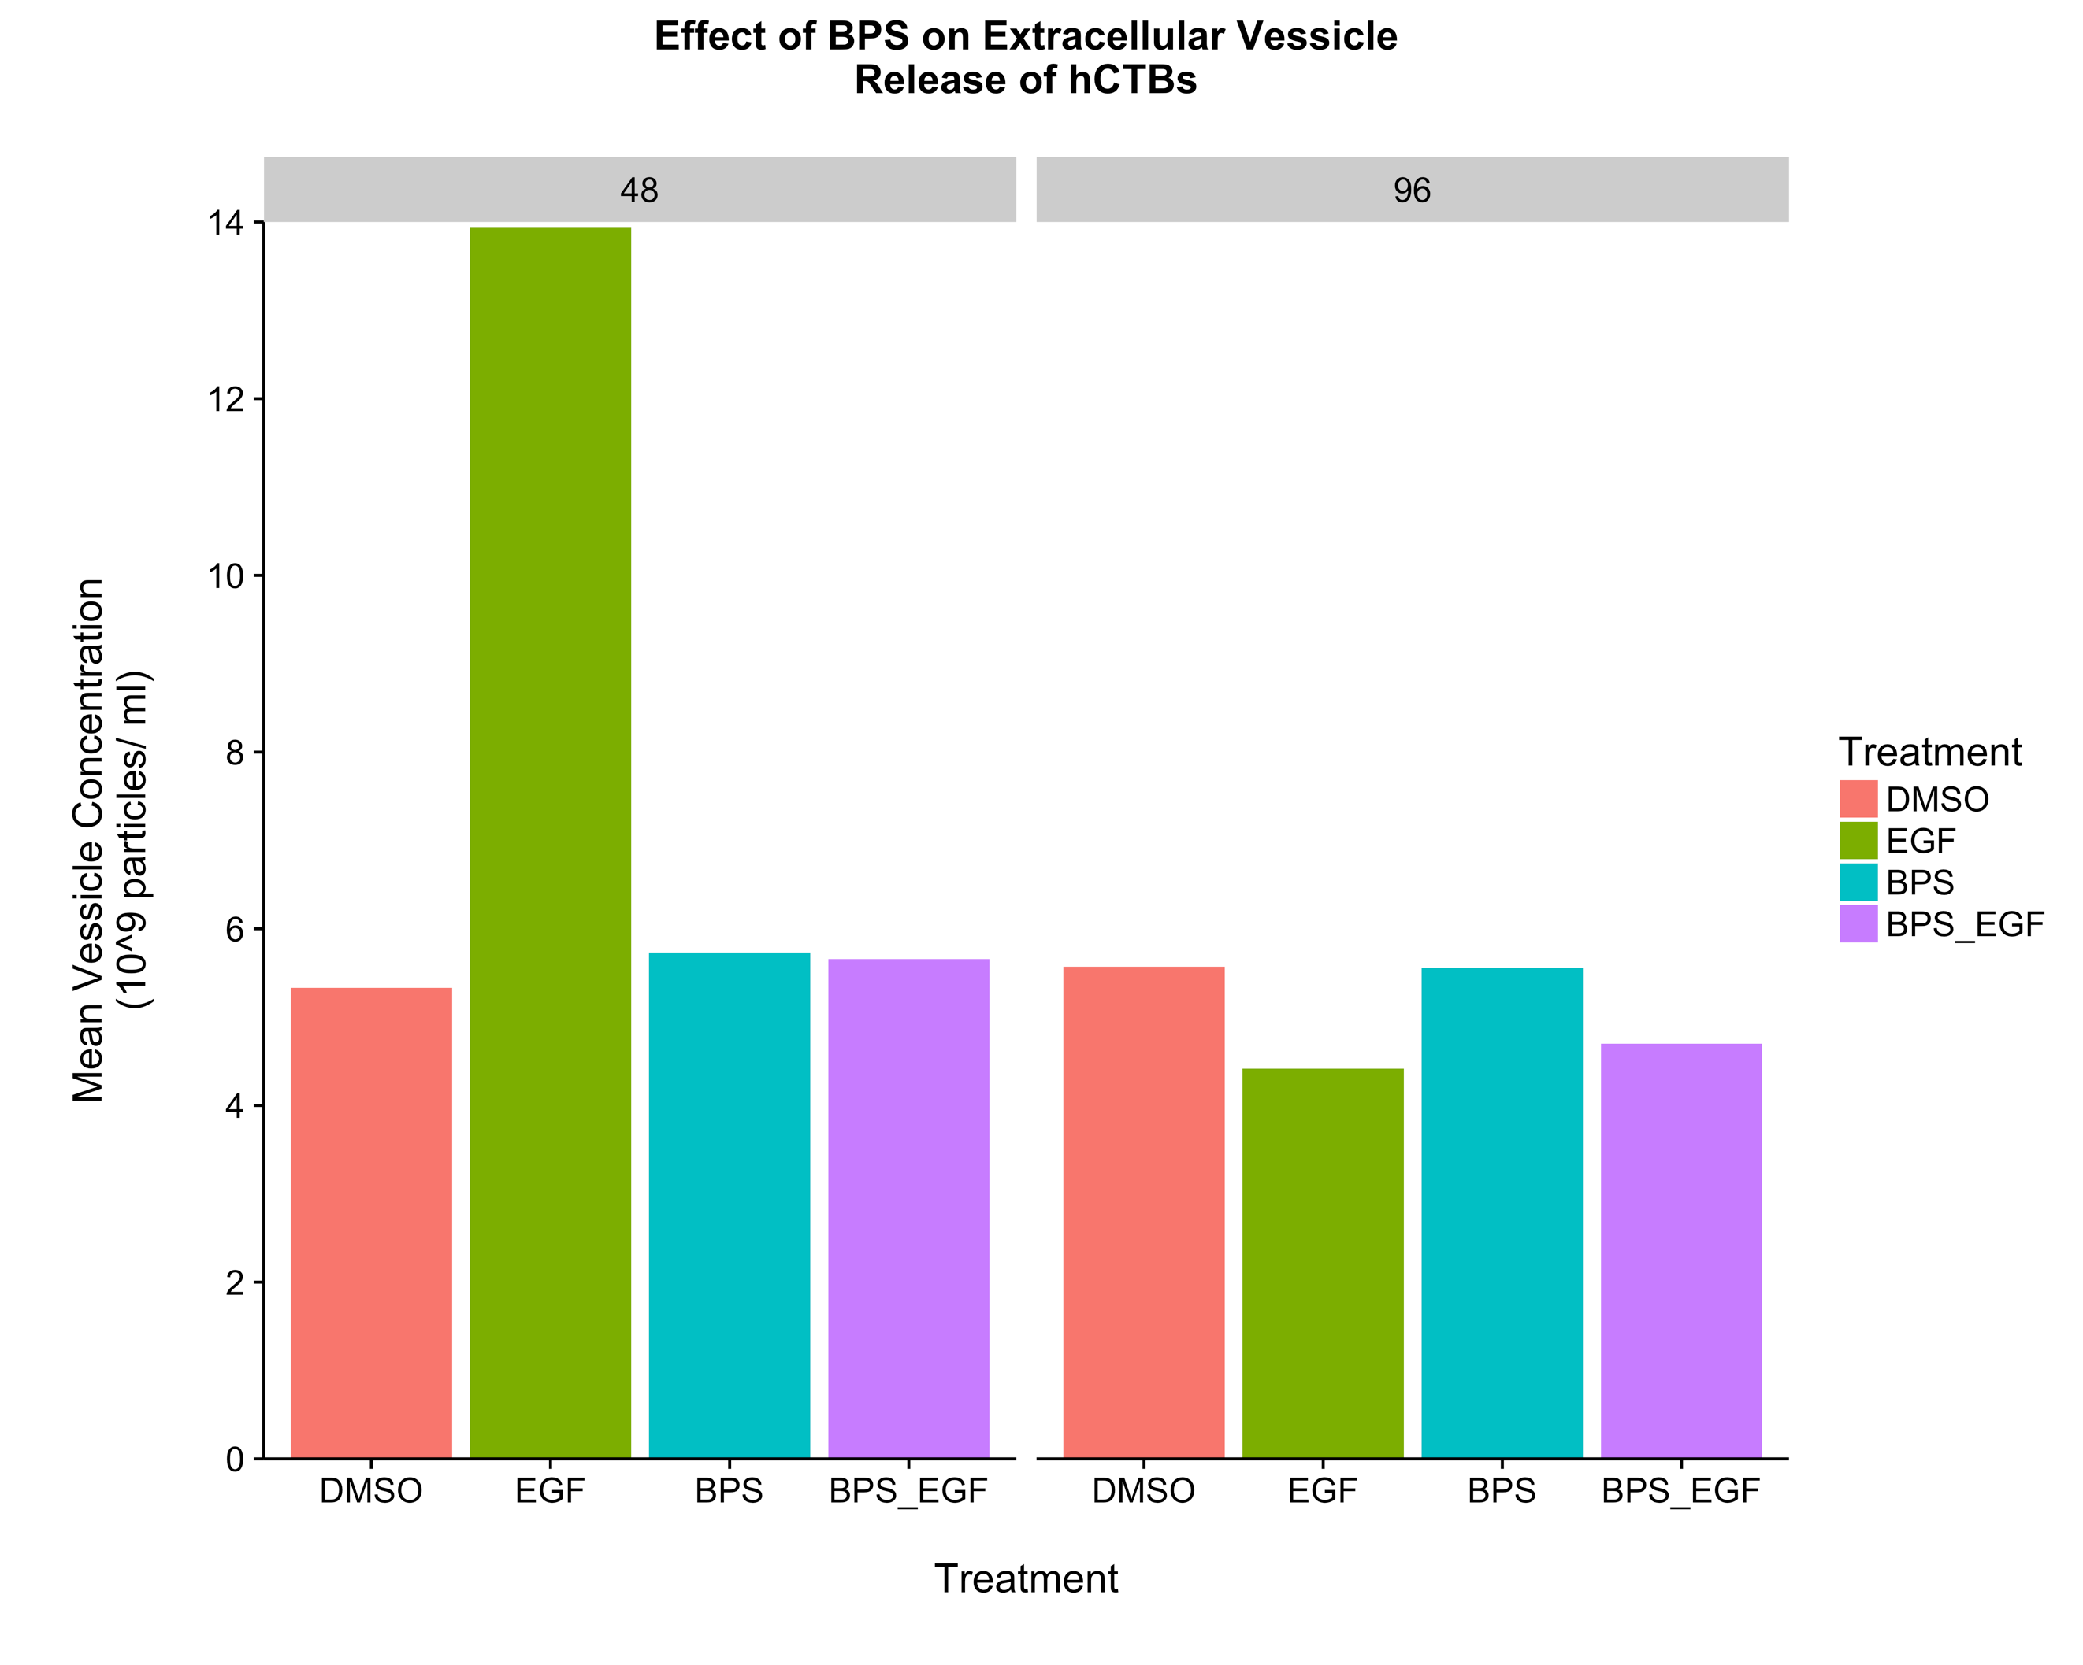
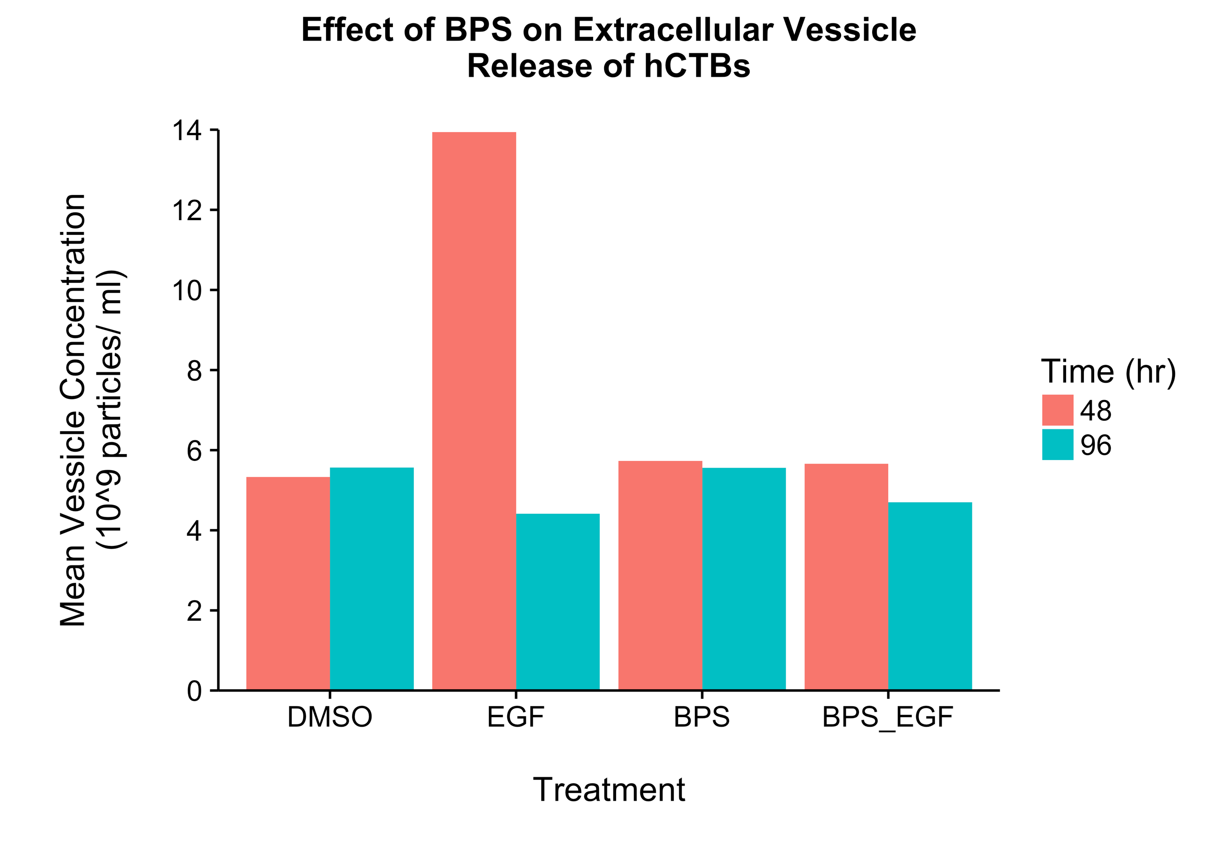
Time (hr) | Treatment | Resupension Volume (ul) | particle_conc (Particles /ml) | particle_count (Total number of vessicles in sample) | corrected_particle_conc (10^9 vessicles/ml)
48 | DMSO | 112 | 5332908929.2 | 597285800.07 | 597285.80007
48 | EGF | 120 | 13941558392 | 1672987007 | 1672987.007
48 | BPS | 145 | 5733223262.5 | 831317373.06 | 831317.37306
48 | BPS_EGF | 110 | 5658288537.5 | 622411739.12 | 622411.73912
96 | DMSO | 105 | 5570460916.7 | 584898396.25 | 584898.39625
96 | EGF | 105 | 4416285745.8 | 463710003.31 | 463710.00331
96 | BPS | 110 | 5557785941.7 | 611356453.58 | 611356.45358
96 | BPS_EGF | 112 | 4699700962.5 | 526366507.8 | 526366.5078

